寸法→圧入力
 |  |  | min | nor | max
Assy Basic Parameter
 | Assy | はめあい径 | 45 |  |  | input
 |  | 実質はめあい径[mm] | 44.95 | 44.965 | 44.98 | auto
 |  | 圧入時摩擦係数 | 0.12 | 0.15 | 0.18 | input
 |  | 抜け、滑り時摩擦係数 | 0.1 | 0.12 | 0.15 | input

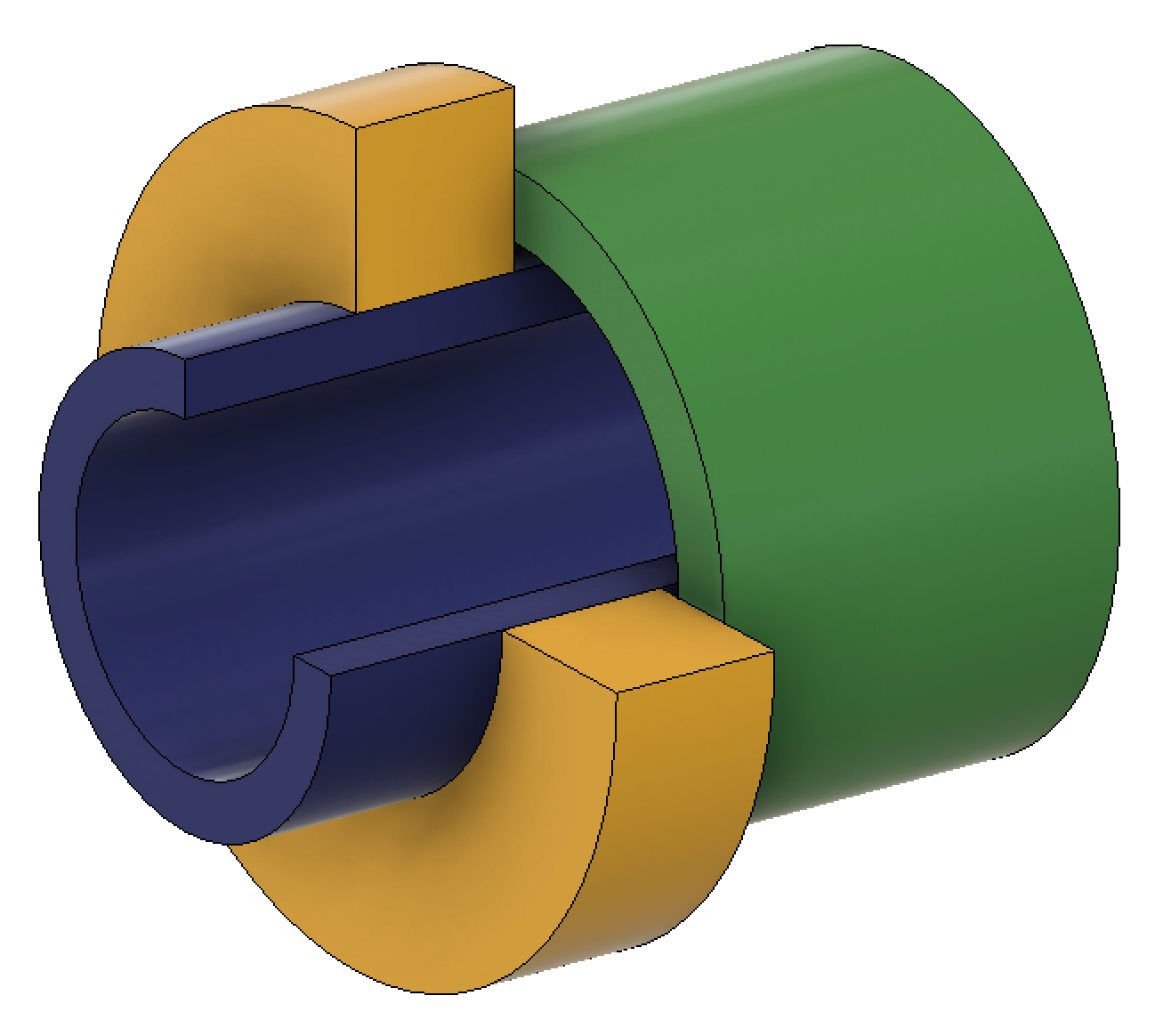
Inner Part
(Blue)
Outer Part
(Yellow)
Be Pushed Part
(Green)
はめあい部
圧入時押し当て部
圧入方向
External Force
 | Assy | 部品重量[kg] | 0.50 |  |  | input
 |  | 軸方向加速度[G] | 10 | 30 | 50 | input
 |  | 慣性による軸方向外力[N] | 49.05 | 147.15 | 245.25 | auto
 |  | その他軸方向外力[N] | 100 | 150 | 200 | input

 | Assy | 慣性モーメント[ kg m2] | 0.01 |  |  | input
 |  | 角加速度[rad/s2] | 52.4 | 104.7 | 209.4 | input
 |  | 慣性によるトルク[Nm] | 0.5 | 1.0 | 2.1 | auto
 |  | 慣性による円周方向外力[N] | 23.3 | 46.5 | 93.1 | auto
 |  | その他円周方向外力[N] | 0 | 100 | 200 | input

 | Assy | 外力合力[N] | 150.9 | 300.8 | 454.9 | auto

Inner Part Basic Parameter
 | Inner Part | 外形公差[mm] | 0.000 | 0.005 | 0.010 | input
 |  | 外形[mm] | 45.000 | 45.005 | 45.010 | auto
 |  | 内径[mm] | 29.9 | 30 | 30.1 | input
 |  | 材料 | S45C |  |  | input
 |  | 縦弾性係数[MPa] | 205000 |  |  | auto
 |  | ポアソン比[-] | 0.3 |  |  | auto
 |  | 線膨張係数[10^-6/K] | 11.9 |  |  | auto
 |  | 降伏点(耐力)[MPa] | 345 |  |  | auto
締め代vs圧入力
 | 圧入力min | 圧入力nor | 圧入力max
0.000 | 0.0 | 0.0 | 0.0
0.010 | 0.9 | 1.1 | 1.4
0.020 | 1.8 | 2.3 | 2.8
0.030 | 2.7 | 3.4 | 4.2
0.040 | 3.6 | 4.6 | 5.6
0.050 | 4.5 | 5.7 | 7.0
0.060 | 5.4 | 6.9 | 8.4
0.070 | 6.3 | 8.0 | 9.8
0.080 | 7.2 | 9.1 | 11.2
0.090 | 8.1 | 10.3 | 12.6
0.100 | 8.9 | 11.4 | 14.0
0.110 | 9.8 | 12.6 | 15.4
0.120 | 10.7 | 13.7 | 16.8
0.130 | 11.6 | 14.9 | 18.2
0.140 | 12.5 | 16.0 | 19.6
0.150 | 13.4 | 17.1 | 21.0
0.160 | 14.3 | 18.3 | 22.4
0.170 | 15.2 | 19.4 | 23.8
0.180 | 16.1 | 20.6 | 25.2
0.190 | 17.0 | 21.7 | 26.6
0.200 | 17.9 | 22.9 | 28.0
0.210 | 18.8 | 24.0 | 29.4
0.220 | 19.7 | 25.1 | 30.8
0.230 | 20.6 | 26.3 | 32.2
0.240 | 21.5 | 27.4 | 33.6
0.250 | 22.4 | 28.6 | 35.0
0.260 | 23.3 | 29.7 | 36.4
0.270 | 24.2 | 30.8 | 37.8
0.280 | 25.1 | 32.0 | 39.2
0.290 | 25.9 | 33.1 | 40.6
0.300 | 26.8 | 34.3 | 42.0
0.310 | 27.7 | 35.4 | 43.4
0.320 | 28.6 | 36.6 | 44.8
0.330 | 29.5 | 37.7 | 46.2
0.340 | 30.4 | 38.8 | 47.6
0.350 | 31.3 | 40.0 | 49.0
0.360 | 32.2 | 41.1 | 50.4
0.370 | 33.1 | 42.3 | 51.8
0.380 | 34.0 | 43.4 | 53.2
0.390 | 34.9 | 44.6 | 54.6
0.400 | 35.8 | 45.7 | 56.0
0.410 | 36.7 | 46.8 | 57.4
0.420 | 37.6 | 48.0 | 58.8
0.430 | 38.5 | 49.1 | 60.2
0.440 | 39.4 | 50.3 | 61.6
0.450 | 40.3 | 51.4 | 63.0
0.460 | 41.2 | 52.6 | 64.4
0.470 | 42.1 | 53.7 | 65.8
0.480 | 42.9 | 54.8 | 67.2
0.490 | 43.8 | 56.0 | 68.6
...
Outer Part Basic Parameter
 | Outer Part | 内径公差[mm] | -0.1 | -0.075 | -0.05 | input
 |  | 内径[mm] | 44.900 | 44.925 | 44.950 | auto
 |  | 外形[mm] | 79 | 80 | 81 | input
 |  | 材料 | ADC12 |  |  | input
 |  | 縦弾性係数[MPa] | 71000 |  |  | auto
 |  | ポアソン比[-] | 0.33 |  |  | auto
 |  | 線膨張係数[10^-6/K] | 21 |  |  | auto
 |  | 降伏点(耐力)[MPa] | 150 |  |  | auto
Be Pushed Part Parameter
 |  | 材料 | ADC12 |  |  | input
 |  | 降伏点(耐力)[MPa] | 150 |  |  | auto
Assembly Dimmensions
 | Assy | 軸方向の締め代部長さ[mm] | 14.9 | 15 | 15.1 | input
 | Assy | 円周の締め代部長さ割合 | 0.69 | 0.7 | 0.71 | input
 | Assy | 締め代部面積[mm2] | 1451.8 | 1483.2 | 1515.0 | auto
 | Assy | 圧入時押し当て面積[mm2] | 1530.7 | 1530.7 | 1530.7 | input

締め代vs応力
 | 降伏点inner | 半径方向応力min | 半径方向応力nor | 半径方向応力max | 降伏点outer | 円周方向応力inner | 円周方向応力outer
0.000 | 345.0 | 0.0 | 0.0 | 0.0 | 150.0 | 0.0 | 0.0
0.010 | 345.0 | 5.1 | 5.2 | 5.2 | 150.0 | 18.7 | 10.0
0.020 | 345.0 | 10.3 | 10.4 | 10.5 | 150.0 | 37.4 | 19.9
0.030 | 345.0 | 15.4 | 15.6 | 15.7 | 150.0 | 56.0 | 29.9
0.040 | 345.0 | 20.5 | 20.8 | 21.0 | 150.0 | 74.7 | 39.9
0.050 | 345.0 | 25.7 | 25.9 | 26.2 | 150.0 | 93.4 | 49.8
0.060 | 345.0 | 30.8 | 31.1 | 31.4 | 150.0 | 112.1 | 59.8
0.070 | 345.0 | 35.9 | 36.3 | 36.7 | 150.0 | 130.7 | 69.8
0.080 | 345.0 | 41.1 | 41.5 | 41.9 | 150.0 | 149.4 | 79.7
0.090 | 345.0 | 46.2 | 46.7 | 47.2 | 150.0 | 168.1 | 89.7
0.100 | 345.0 | 51.4 | 51.9 | 52.4 | 150.0 | 186.8 | 99.7
0.110 | 345.0 | 56.5 | 57.1 | 57.7 | 150.0 | 205.4 | 109.7
0.120 | 345.0 | 61.6 | 62.3 | 62.9 | 150.0 | 224.1 | 119.6
0.130 | 345.0 | 66.8 | 67.5 | 68.1 | 150.0 | 242.8 | 129.6
0.140 | 345.0 | 71.9 | 72.6 | 73.4 | 150.0 | 261.5 | 139.6
0.150 | 345.0 | 77.0 | 77.8 | 78.6 | 150.0 | 280.1 | 149.5
0.160 | 345.0 | 82.2 | 83.0 | 83.9 | 150.0 | 298.8 | 159.5
0.170 | 345.0 | 87.3 | 88.2 | 89.1 | 150.0 | 317.5 | 169.5
0.180 | 345.0 | 92.4 | 93.4 | 94.3 | 150.0 | 336.2 | 179.4
0.190 | 345.0 | 97.6 | 98.6 | 99.6 | 150.0 | 354.8 | 189.4
0.200 | 345.0 | 102.7 | 103.8 | 104.8 | 150.0 | 373.5 | 199.4
0.210 | 345.0 | 107.8 | 109.0 | 110.1 | 150.0 | 392.2 | 209.3
0.220 | 345.0 | 113.0 | 114.1 | 115.3 | 150.0 | 410.9 | 219.3
0.230 | 345.0 | 118.1 | 119.3 | 120.5 | 150.0 | 429.5 | 229.3
0.240 | 345.0 | 123.3 | 124.5 | 125.8 | 150.0 | 448.2 | 239.2
0.250 | 345.0 | 128.4 | 129.7 | 131.0 | 150.0 | 466.9 | 249.2
0.260 | 345.0 | 133.5 | 134.9 | 136.3 | 150.0 | 485.6 | 259.2
0.270 | 345.0 | 138.7 | 140.1 | 141.5 | 150.0 | 504.2 | 269.1
0.280 | 345.0 | 143.8 | 145.3 | 146.7 | 150.0 | 522.9 | 279.1
0.290 | 345.0 | 148.9 | 150.5 | 152.0 | 150.0 | 541.6 | 289.1
0.300 | 345.0 | 154.1 | 155.7 | 157.2 | 150.0 | 560.3 | 299.1
0.310 | 345.0 | 159.2 | 160.8 | 162.5 | 150.0 | 578.9 | 309.0
0.320 | 345.0 | 164.3 | 166.0 | 167.7 | 150.0 | 597.6 | 319.0
0.330 | 345.0 | 169.5 | 171.2 | 173.0 | 150.0 | 616.3 | 329.0
0.340 | 345.0 | 174.6 | 176.4 | 178.2 | 150.0 | 635.0 | 338.9
0.350 | 345.0 | 179.7 | 181.6 | 183.4 | 150.0 | 653.6 | 348.9
0.360 | 345.0 | 184.9 | 186.8 | 188.7 | 150.0 | 672.3 | 358.9
0.370 | 345.0 | 190.0 | 192.0 | 193.9 | 150.0 | 691.0 | 368.8
0.380 | 345.0 | 195.1 | 197.2 | 199.2 | 150.0 | 709.7 | 378.8
0.390 | 345.0 | 200.3 | 202.4 | 204.4 | 150.0 | 728.3 | 388.8
0.400 | 345.0 | 205.4 | 207.5 | 209.6 | 150.0 | 747.0 | 398.7
0.410 | 345.0 | 210.6 | 212.7 | 214.9 | 150.0 | 765.7 | 408.7
0.420 | 345.0 | 215.7 | 217.9 | 220.1 | 150.0 | 784.4 | 418.7
0.430 | 345.0 | 220.8 | 223.1 | 225.4 | 150.0 | 803.1 | 428.6
0.440 | 345.0 | 226.0 | 228.3 | 230.6 | 150.0 | 821.7 | 438.6
0.450 | 345.0 | 231.1 | 233.5 | 235.8 | 150.0 | 840.4 | 448.6
0.460 | 345.0 | 236.2 | 238.7 | 241.1 | 150.0 | 859.1 | 458.5
0.470 | 345.0 | 241.4 | 243.9 | 246.3 | 150.0 | 877.8 | 468.5
0.480 | 345.0 | 246.5 | 249.1 | 251.6 | 150.0 | 896.4 | 478.5
0.490 | 345.0 | 251.6 | 254.2 | 256.8 | 150.0 | 915.1 | 488.5
...
Press Fit Force Result
 | Inner Part | 温度[℃] | 20 |  |  | auto
 | Outer Part | 温度[℃] | 20 |  |  | auto
 | Assy | 締め代(常温)[mm] | 0.050 | 0.080 | 0.110 | input
 | Assy | 半径方向応力(常温)[MPa] | 25.68 | 41.51 | 57.65 | result
 | Inner Part | 半径方向応力安全率(常温)[Pa/Pa] | 6.0 | 8.3 | 13.4 | result
 | Outer Part | 半径方向応力安全率(常温)[Pa/Pa] | 2.6 | 3.6 | 5.8 | result
 | Inner Part | 円周方向応力(内径部)[MPa] | 91.9 | 149.4 | 208.7 | result
 | Outer Part | 円周方向応力(内径部)[MPa] | 48.5 | 79.7 | 112.9 | result
 | Inner Part | 円周方向応力安全率(内径部)[Pa/Pa] | 1.7 | 2.3 | 3.8 | result
 | Outer Part | 円周方向応力安全率(内径部)[Pa/Pa] | 1.3 | 1.9 | 3.1 | result
 | Assy | 圧入力[kN] | 4.5 | 9.2 | 15.7 | result
 | Assy | 抜け抗力[kN] | 3.7 | 7.4 | 13.1 | result
 | Assy | 抜け抗力安全率[N/N] | 8.2 | 24.6 | 86.8 | result

 | Inner Part | 温度[℃] | 100 |  |  | input
 | Outer Part | 温度[℃] | 100 |  |  | input
 | Assy | 締め代(i:100℃/o:100℃)[mm] | 0.017 | 0.047 | 0.077 | result
 | Assy | 半径方向応力[MPa] | 8.90 | 24.58 | 40.58 | result
 | Inner Part | 半径方向応力安全率[Pa/Pa] | 8.5 | 14.0 | 38.8 | result
温度 vs Inner応力
 | inner応力:Δ-30℃ | inner応力:Δ-20℃ | inner応力:Δ-10℃ | inner応力:Δ0℃ | inner応力:Δ+10℃ | inner応力:Δ+20℃ | inner応力:Δ+30℃ | inner降伏点
-50 | 316.4 | 298.5 | 280.6 | 262.7 | 244.9 | 227.0 | 209.1 | 345.0
-45 | 312.5 | 294.7 | 276.8 | 258.9 | 241.0 | 223.1 | 205.2 | 345.0
-40 | 308.7 | 290.8 | 272.9 | 255.0 | 237.1 | 219.2 | 201.4 | 345.0
-35 | 304.8 | 286.9 | 269.0 | 251.2 | 233.3 | 215.4 | 197.5 | 345.0
-30 | 300.9 | 283.1 | 265.2 | 247.3 | 229.4 | 211.5 | 193.6 | 345.0
-25 | 297.1 | 279.2 | 261.3 | 243.4 | 225.5 | 207.7 | 189.8 | 345.0
-20 | 293.2 | 275.3 | 257.5 | 239.6 | 221.7 | 203.8 | 185.9 | 345.0
-15 | 289.4 | 271.5 | 253.6 | 235.7 | 217.8 | 199.9 | 182.0 | 345.0
-10 | 285.5 | 267.6 | 249.7 | 231.8 | 214.0 | 196.1 | 178.2 | 345.0
-5 | 281.6 | 263.7 | 245.9 | 228.0 | 210.1 | 192.2 | 174.3 | 345.0
0 | 277.8 | 259.9 | 242.0 | 224.1 | 206.2 | 188.3 | 170.5 | 345.0
5 | 273.9 | 256.0 | 238.1 | 220.2 | 202.4 | 184.5 | 166.6 | 345.0
10 | 270.0 | 252.2 | 234.3 | 216.4 | 198.5 | 180.6 | 162.7 | 345.0
15 | 266.2 | 248.3 | 230.4 | 212.5 | 194.6 | 176.8 | 158.9 | 345.0
20 | 262.3 | 244.4 | 226.5 | 208.7 | 190.8 | 172.9 | 155.0 | 345.0
25 | 258.5 | 240.6 | 222.7 | 204.8 | 186.9 | 169.0 | 151.1 | 345.0
30 | 254.6 | 236.7 | 218.8 | 200.9 | 183.0 | 165.2 | 147.3 | 345.0
35 | 250.7 | 232.8 | 215.0 | 197.1 | 179.2 | 161.3 | 143.4 | 345.0
40 | 246.9 | 229.0 | 211.1 | 193.2 | 175.3 | 157.4 | 139.6 | 345.0
45 | 243.0 | 225.1 | 207.2 | 189.3 | 171.5 | 153.6 | 135.7 | 345.0
50 | 239.1 | 221.3 | 203.4 | 185.5 | 167.6 | 149.7 | 131.8 | 345.0
55 | 235.3 | 217.4 | 199.5 | 181.6 | 163.7 | 145.8 | 128.0 | 345.0
60 | 231.4 | 213.5 | 195.6 | 177.8 | 159.9 | 142.0 | 124.1 | 345.0
65 | 227.6 | 209.7 | 191.8 | 173.9 | 156.0 | 138.1 | 120.2 | 345.0
70 | 223.7 | 205.8 | 187.9 | 170.0 | 152.1 | 134.3 | 116.4 | 345.0
75 | 219.8 | 201.9 | 184.1 | 166.2 | 148.3 | 130.4 | 112.5 | 345.0
80 | 216.0 | 198.1 | 180.2 | 162.3 | 144.4 | 126.5 | 108.6 | 345.0
85 | 212.1 | 194.2 | 176.3 | 158.4 | 140.6 | 122.7 | 104.8 | 345.0
90 | 208.2 | 190.4 | 172.5 | 154.6 | 136.7 | 118.8 | 100.9 | 345.0
95 | 204.4 | 186.5 | 168.6 | 150.7 | 132.8 | 114.9 | 97.1 | 345.0
100 | 200.5 | 182.6 | 164.7 | 146.9 | 129.0 | 111.1 | 93.2 | 345.0
105 | 196.7 | 178.8 | 160.9 | 143.0 | 125.1 | 107.2 | 89.3 | 345.0
110 | 192.8 | 174.9 | 157.0 | 139.1 | 121.2 | 103.4 | 85.5 | 345.0
115 | 188.9 | 171.0 | 153.2 | 135.3 | 117.4 | 99.5 | 81.6 | 345.0
120 | 185.1 | 167.2 | 149.3 | 131.4 | 113.5 | 95.6 | 77.7 | 345.0
125 | 181.2 | 163.3 | 145.4 | 127.5 | 109.7 | 91.8 | 73.9 | 345.0
130 | 177.3 | 159.4 | 141.6 | 123.7 | 105.8 | 87.9 | 70.0 | 345.0
135 | 173.5 | 155.6 | 137.7 | 119.8 | 101.9 | 84.0 | 66.2 | 345.0
140 | 169.6 | 151.7 | 133.8 | 116.0 | 98.1 | 80.2 | 62.3 | 345.0
145 | 165.7 | 147.9 | 130.0 | 112.1 | 94.2 | 76.3 | 58.4 | 345.0
150 | 161.9 | 144.0 | 126.1 | 108.2 | 90.3 | 72.5 | 54.6 | 345.0
155 | 158.0 | 140.1 | 122.2 | 104.4 | 86.5 | 68.6 | 50.7 | 345.0
160 | 154.2 | 136.3 | 118.4 | 100.5 | 82.6 | 64.7 | 46.8 | 345.0
165 | 150.3 | 132.4 | 114.5 | 96.6 | 78.8 | 60.9 | 43.0 | 345.0
170 | 146.4 | 128.5 | 110.7 | 92.8 | 74.9 | 57.0 | 39.1 | 345.0
175 | 142.6 | 124.7 | 106.8 | 88.9 | 71.0 | 53.1 | 35.3 | 345.0
180 | 138.7 | 120.8 | 102.9 | 85.0 | 67.2 | 49.3 | 31.4 | 345.0
185 | 134.8 | 117.0 | 99.1 | 81.2 | 63.3 | 45.4 | 27.5 | 345.0
190 | 131.0 | 113.1 | 95.2 | 77.3 | 59.4 | 41.6 | 23.7 | 345.0
195 | 127.1 | 109.2 | 91.3 | 73.5 | 55.6 | 37.7 | 19.8 | 345.0
...
 | Outer Part | 半径方向応力安全率[Pa/Pa] | 3.7 | 6.1 | 16.9 | result
 | Inner Part | 円周方向応力(内径部)[MPa] | 31.8 | 88.5 | 146.9 | result
 | Outer Part | 円周方向応力(内径部)[MPa] | 16.8 | 47.2 | 79.4 | result
 | Inner Part | 円周方向応力安全率(内径部)[Pa/Pa] | 2.3 | 3.9 | 10.8 | result
 | Outer Part | 円周方向応力安全率(内径部)[Pa/Pa] | 1.9 | 3.2 | 8.9 | result
 | Assy | 圧入力[kN] | 1.5 | 5.5 | 11.1 | result
 | Assy | 抜け抗力[kN] | 1.3 | 4.4 | 9.2 | result
 | Assy | 抜け抗力安全率[N/N] | 2.8 | 14.5 | 61.1 | result

 | Inner Part | 温度[℃] | -40 |  |  | input
 | Outer Part | 温度[℃] | -40 |  |  | input
 | Assy | 締め代(i:-40℃/o:-40℃)[mm] | 0.075 | 0.104 | 0.134 | result
 | Assy | 半径方向応力[MPa] | 38.26 | 54.21 | 70.46 | result
 | Inner Part | 半径方向応力安全率[Pa/Pa] | 4.9 | 6.4 | 9.0 | result
 | Outer Part | 半径方向応力安全率[Pa/Pa] | 2.1 | 2.8 | 3.9 | result
 | Inner Part | 円周方向応力(内径部)[MPa] | 137.0 | 195.1 | 255.0 | result
 | Outer Part | 円周方向応力(内径部)[MPa] | 72.2 | 104.1 | 137.9 | result
 | Inner Part | 円周方向応力安全率(内径部)[Pa/Pa] | 1.4 | 1.8 | 2.5 | result
 | Outer Part | 円周方向応力安全率(内径部)[Pa/Pa] | 1.1 | 1.4 | 2.1 | result
 | Assy | 圧入力[kN] | 6.7 | 12.1 | 19.2 | result
温度 vs Outer応力
 | outer応力:Δ-30℃ | outer応力:Δ-20℃ | outer応力:Δ-10℃ | outer応力:Δ0℃ | outer応力:Δ+10℃ | outer応力:Δ+20℃ | outer応力:Δ+30℃ | outer降伏点
-50 | 171.1 | 161.4 | 151.8 | 142.1 | 132.4 | 122.8 | 113.1 | 150.0
-45 | 169.0 | 159.4 | 149.7 | 140.0 | 130.3 | 120.7 | 111.0 | 150.0
-40 | 166.9 | 157.3 | 147.6 | 137.9 | 128.2 | 118.6 | 108.9 | 150.0
-35 | 164.9 | 155.2 | 145.5 | 135.8 | 126.2 | 116.5 | 106.8 | 150.0
-30 | 162.8 | 153.1 | 143.4 | 133.7 | 124.1 | 114.4 | 104.7 | 150.0
-25 | 160.7 | 151.0 | 141.3 | 131.7 | 122.0 | 112.3 | 102.6 | 150.0
-20 | 158.6 | 148.9 | 139.2 | 129.6 | 119.9 | 110.2 | 100.5 | 150.0
-15 | 156.5 | 146.8 | 137.1 | 127.5 | 117.8 | 108.1 | 98.5 | 150.0
-10 | 154.4 | 144.7 | 135.1 | 125.4 | 115.7 | 106.0 | 96.4 | 150.0
-5 | 152.3 | 142.6 | 133.0 | 123.3 | 113.6 | 104.0 | 94.3 | 150.0
0 | 150.2 | 140.6 | 130.9 | 121.2 | 111.5 | 101.9 | 92.2 | 150.0
5 | 148.1 | 138.5 | 128.8 | 119.1 | 109.4 | 99.8 | 90.1 | 150.0
10 | 146.1 | 136.4 | 126.7 | 117.0 | 107.4 | 97.7 | 88.0 | 150.0
15 | 144.0 | 134.3 | 124.6 | 114.9 | 105.3 | 95.6 | 85.9 | 150.0
20 | 141.9 | 132.2 | 122.5 | 112.9 | 103.2 | 93.5 | 83.8 | 150.0
25 | 139.8 | 130.1 | 120.4 | 110.8 | 101.1 | 91.4 | 81.7 | 150.0
30 | 137.7 | 128.0 | 118.3 | 108.7 | 99.0 | 89.3 | 79.7 | 150.0
35 | 135.6 | 125.9 | 116.3 | 106.6 | 96.9 | 87.2 | 77.6 | 150.0
40 | 133.5 | 123.8 | 114.2 | 104.5 | 94.8 | 85.1 | 75.5 | 150.0
45 | 131.4 | 121.8 | 112.1 | 102.4 | 92.7 | 83.1 | 73.4 | 150.0
50 | 129.3 | 119.7 | 110.0 | 100.3 | 90.6 | 81.0 | 71.3 | 150.0
55 | 127.2 | 117.6 | 107.9 | 98.2 | 88.6 | 78.9 | 69.2 | 150.0
60 | 125.2 | 115.5 | 105.8 | 96.1 | 86.5 | 76.8 | 67.1 | 150.0
65 | 123.1 | 113.4 | 103.7 | 94.0 | 84.4 | 74.7 | 65.0 | 150.0
70 | 121.0 | 111.3 | 101.6 | 92.0 | 82.3 | 72.6 | 62.9 | 150.0
75 | 118.9 | 109.2 | 99.5 | 89.9 | 80.2 | 70.5 | 60.9 | 150.0
80 | 116.8 | 107.1 | 97.5 | 87.8 | 78.1 | 68.4 | 58.8 | 150.0
85 | 114.7 | 105.0 | 95.4 | 85.7 | 76.0 | 66.3 | 56.7 | 150.0
90 | 112.6 | 102.9 | 93.3 | 83.6 | 73.9 | 64.3 | 54.6 | 150.0
95 | 110.5 | 100.9 | 91.2 | 81.5 | 71.8 | 62.2 | 52.5 | 150.0
100 | 108.4 | 98.8 | 89.1 | 79.4 | 69.8 | 60.1 | 50.4 | 150.0
105 | 106.4 | 96.7 | 87.0 | 77.3 | 67.7 | 58.0 | 48.3 | 150.0
110 | 104.3 | 94.6 | 84.9 | 75.2 | 65.6 | 55.9 | 46.2 | 150.0
115 | 102.2 | 92.5 | 82.8 | 73.2 | 63.5 | 53.8 | 44.1 | 150.0
120 | 100.1 | 90.4 | 80.7 | 71.1 | 61.4 | 51.7 | 42.0 | 150.0
125 | 98.0 | 88.3 | 78.7 | 69.0 | 59.3 | 49.6 | 40.0 | 150.0
130 | 95.9 | 86.2 | 76.6 | 66.9 | 57.2 | 47.5 | 37.9 | 150.0
135 | 93.8 | 84.1 | 74.5 | 64.8 | 55.1 | 45.5 | 35.8 | 150.0
140 | 91.7 | 82.1 | 72.4 | 62.7 | 53.0 | 43.4 | 33.7 | 150.0
145 | 89.6 | 80.0 | 70.3 | 60.6 | 50.9 | 41.3 | 31.6 | 150.0
150 | 87.6 | 77.9 | 68.2 | 58.5 | 48.9 | 39.2 | 29.5 | 150.0
155 | 85.5 | 75.8 | 66.1 | 56.4 | 46.8 | 37.1 | 27.4 | 150.0
160 | 83.4 | 73.7 | 64.0 | 54.4 | 44.7 | 35.0 | 25.3 | 150.0
165 | 81.3 | 71.6 | 61.9 | 52.3 | 42.6 | 32.9 | 23.2 | 150.0
170 | 79.2 | 69.5 | 59.8 | 50.2 | 40.5 | 30.8 | 21.2 | 150.0
175 | 77.1 | 67.4 | 57.8 | 48.1 | 38.4 | 28.7 | 19.1 | 150.0
180 | 75.0 | 65.3 | 55.7 | 46.0 | 36.3 | 26.7 | 17.0 | 150.0
185 | 72.9 | 63.3 | 53.6 | 43.9 | 34.2 | 24.6 | 14.9 | 150.0
190 | 70.8 | 61.2 | 51.5 | 41.8 | 32.1 | 22.5 | 12.8 | 150.0
195 | 68.8 | 59.1 | 49.4 | 39.7 | 30.1 | 20.4 | 10.7 | 150.0
...
 | Assy | 抜け抗力[kN] | 5.6 | 9.6 | 16.0 | result
 | Assy | 抜け抗力安全率[N/N] | 12.2 | 32.1 | 106.1 | result

 | Assy | 必要押切荷重[kN] | 15.7 |  |  | auto
 | Assy | 押切荷重[kN] | 19 | 20 | 21 | input
 | Assy | 押し当て部面圧[MPa] | 2 | 7 | 11 | auto
 | Inner Part | 押切荷重面圧安全率[-] | 32.0 | 49.1 | 161.1 | result
 | Outer Part | 押切荷重面圧安全率[-] | 13.9 | 21.3 | 70.0 | result
 | Be Pushed Part | 押切荷重面圧安全率[-] | 13.9 | 21.3 | 70.0 | result

グラフ
step |  |  |  |  |  |  |  |  |  |  |  | max | max | max | max | max | max | max | max | max | max | max | max | max | max | max | max | max | max | max | max | max |  | nor | nor | nor | nor | nor | nor | nor
0.010 |  |  |  |  |  |  |  |  |  |  |  | -30 | -20 | -10 | 0 | 10 | 20 | 30 | -30 | -20 | -10 | 0 | 10 | 20 | 30 | -30 | -20 | -10 | 0 | 10 | 20 | 30 |  | -30 | -20 | -10 | 0 | 10 | 20 | 30
締め代[mm] | 半径方向応力[MPa] |  |  | 圧入力[kN] |  |  | 降伏点 |  | 円周方向応力[MPa] |  |  | 締め代 |  |  |  |  |  |  | 半径方向応力[MPa] |  |  |  |  |  |  | inner応力[MPa] |  |  |  |  |  |  |  | outer応力[MPa]
締め代 | 半径方向応力min | 半径方向応力nor | 半径方向応力max | 圧入力min | 圧入力nor | 圧入力max | 降伏点inner | 降伏点outer | 円周方向応力inner | 円周方向応力outer | inner温度[℃] | 締め代：Δ-30℃ | 締め代：Δ-20℃ | 締め代：Δ-10℃ | 締め代：Δ0℃ | 締め代：Δ+10℃ | 締め代：Δ+20℃ | 締め代：Δ+30℃ | 半径方向応力:Δ-30℃ | 半径方向応力:Δ-20℃ | 半径方向応力:Δ-10℃ | 半径方向応力:Δ0℃ | 半径方向応力:Δ+10℃ | 半径方向応力:Δ+20℃ | 半径方向応力:Δ+30℃ | inner応力:Δ-30℃ | inner応力:Δ-20℃ | inner応力:Δ-10℃ | inner応力:Δ0℃ | inner応力:Δ+10℃ | inner応力:Δ+20℃ | inner応力:Δ+30℃ | inner降伏点 | outer応力:Δ-30℃ | outer応力:Δ-20℃ | outer応力:Δ-10℃ | outer応力:Δ0℃ | outer応力:Δ+10℃ | outer応力:Δ+20℃ | outer応力:Δ+30℃ | outer降伏点
0.000 | 0.0 | 0.0 | 0.0 | 0.0 | 0.0 | 0.0 | 345.0 | 150.0 | 0.0 | 0.0 | -50 | 0.167 | 0.157 | 0.148 | 0.139 | 0.129 | 0.120 | 0.110 | 87.4 | 82.5 | 77.5 | 72.6 | 67.7 | 62.7 | 57.8 | 316.4 | 298.5 | 280.6 | 262.7 | 244.9 | 227.0 | 209.1 | 345.0 | 171.1 | 161.4 | 151.8 | 142.1 | 132.4 | 122.8 | 113.1 | 150.0
0.010 | 5.1 | 5.2 | 5.2 | 0.9 | 1.1 | 1.4 | 345.0 | 150.0 | 18.7 | 10.0 | -45 | 0.165 | 0.155 | 0.146 | 0.136 | 0.127 | 0.118 | 0.108 | 86.4 | 81.4 | 76.5 | 71.5 | 66.6 | 61.6 | 56.7 | 312.5 | 294.7 | 276.8 | 258.9 | 241.0 | 223.1 | 205.2 | 345.0 | 169.0 | 159.4 | 149.7 | 140.0 | 130.3 | 120.7 | 111.0 | 150.0
0.020 | 10.3 | 10.4 | 10.5 | 1.8 | 2.3 | 2.8 | 345.0 | 150.0 | 37.4 | 19.9 | -40 | 0.163 | 0.153 | 0.144 | 0.134 | 0.125 | 0.116 | 0.106 | 85.3 | 80.3 | 75.4 | 70.5 | 65.5 | 60.6 | 55.6 | 308.7 | 290.8 | 272.9 | 255.0 | 237.1 | 219.2 | 201.4 | 345.0 | 166.9 | 157.3 | 147.6 | 137.9 | 128.2 | 118.6 | 108.9 | 150.0
0.030 | 15.4 | 15.6 | 15.7 | 2.7 | 3.4 | 4.2 | 345.0 | 150.0 | 56.0 | 29.9 | -35 | 0.161 | 0.151 | 0.142 | 0.132 | 0.123 | 0.114 | 0.104 | 84.2 | 79.3 | 74.3 | 69.4 | 64.5 | 59.5 | 54.6 | 304.8 | 286.9 | 269.0 | 251.2 | 233.3 | 215.4 | 197.5 | 345.0 | 164.9 | 155.2 | 145.5 | 135.8 | 126.2 | 116.5 | 106.8 | 150.0
0.040 | 20.5 | 20.8 | 21.0 | 3.6 | 4.6 | 5.6 | 345.0 | 150.0 | 74.7 | 39.9 | -30 | 0.159 | 0.149 | 0.140 | 0.130 | 0.121 | 0.112 | 0.102 | 83.2 | 78.2 | 73.3 | 68.3 | 63.4 | 58.4 | 53.5 | 300.9 | 283.1 | 265.2 | 247.3 | 229.4 | 211.5 | 193.6 | 345.0 | 162.8 | 153.1 | 143.4 | 133.7 | 124.1 | 114.4 | 104.7 | 150.0
締め代vs応力
締め代vs圧入力
温度 vs Inner応力
0.050 | 25.7 | 25.9 | 26.2 | 4.5 | 5.7 | 7.0 | 345.0 | 150.0 | 93.4 | 49.8 | -25 | 0.157 | 0.147 | 0.138 | 0.128 | 0.119 | 0.109 | 0.100 | 82.1 | 77.1 | 72.2 | 67.3 | 62.3 | 57.4 | 52.4 | 297.1 | 279.2 | 261.3 | 243.4 | 225.5 | 207.7 | 189.8 | 345.0 | 160.7 | 151.0 | 141.3 | 131.7 | 122.0 | 112.3 | 102.6 | 150.0
0.060 | 30.8 | 31.1 | 31.4 | 5.4 | 6.9 | 8.4 | 345.0 | 150.0 | 112.1 | 59.8 | -20 | 0.155 | 0.145 | 0.136 | 0.126 | 0.117 | 0.107 | 0.098 | 81.0 | 76.1 | 71.1 | 66.2 | 61.2 | 56.3 | 51.4 | 293.2 | 275.3 | 257.5 | 239.6 | 221.7 | 203.8 | 185.9 | 345.0 | 158.6 | 148.9 | 139.2 | 129.6 | 119.9 | 110.2 | 100.5 | 150.0
0.070 | 35.9 | 36.3 | 36.7 | 6.3 | 8.0 | 9.8 | 345.0 | 150.0 | 130.7 | 69.8 | -15 | 0.153 | 0.143 | 0.134 | 0.124 | 0.115 | 0.105 | 0.096 | 79.9 | 75.0 | 70.1 | 65.1 | 60.2 | 55.2 | 50.3 | 289.4 | 271.5 | 253.6 | 235.7 | 217.8 | 199.9 | 182.0 | 345.0 | 156.5 | 146.8 | 137.1 | 127.5 | 117.8 | 108.1 | 98.5 | 150.0
温度vs応力
0.080 | 41.1 | 41.5 | 41.9 | 7.2 | 9.1 | 11.2 | 345.0 | 150.0 | 149.4 | 79.7 | -10 | 0.151 | 0.141 | 0.132 | 0.122 | 0.113 | 0.103 | 0.094 | 78.9 | 73.9 | 69.0 | 64.1 | 59.1 | 54.2 | 49.2 | 285.5 | 267.6 | 249.7 | 231.8 | 214.0 | 196.1 | 178.2 | 345.0 | 154.4 | 144.7 | 135.1 | 125.4 | 115.7 | 106.0 | 96.4 | 150.0
0.090 | 46.2 | 46.7 | 47.2 | 8.1 | 10.3 | 12.6 | 345.0 | 150.0 | 168.1 | 89.7 | -5 | 0.148 | 0.139 | 0.130 | 0.120 | 0.111 | 0.101 | 0.092 | 77.8 | 72.9 | 67.9 | 63.0 | 58.0 | 53.1 | 48.2 | 281.6 | 263.7 | 245.9 | 228.0 | 210.1 | 192.2 | 174.3 | 345.0 | 152.3 | 142.6 | 133.0 | 123.3 | 113.6 | 104.0 | 94.3 | 150.0
0.100 | 51.4 | 51.9 | 52.4 | 8.9 | 11.4 | 14.0 | 345.0 | 150.0 | 186.8 | 99.7 | 0 | 0.146 | 0.137 | 0.128 | 0.118 | 0.109 | 0.099 | 0.090 | 76.7 | 71.8 | 66.9 | 61.9 | 57.0 | 52.0 | 47.1 | 277.8 | 259.9 | 242.0 | 224.1 | 206.2 | 188.3 | 170.5 | 345.0 | 150.2 | 140.6 | 130.9 | 121.2 | 111.5 | 101.9 | 92.2 | 150.0
0.110 | 56.5 | 57.1 | 57.7 | 9.8 | 12.6 | 15.4 | 345.0 | 150.0 | 205.4 | 109.7 | 5 | 0.144 | 0.135 | 0.126 | 0.116 | 0.107 | 0.097 | 0.088 | 75.7 | 70.7 | 65.8 | 60.9 | 55.9 | 51.0 | 46.0 | 273.9 | 256.0 | 238.1 | 220.2 | 202.4 | 184.5 | 166.6 | 345.0 | 148.1 | 138.5 | 128.8 | 119.1 | 109.4 | 99.8 | 90.1 | 150.0
0.120 | 61.6 | 62.3 | 62.9 | 10.7 | 13.7 | 16.8 | 345.0 | 150.0 | 224.1 | 119.6 | 10 | 0.142 | 0.133 | 0.124 | 0.114 | 0.105 | 0.095 | 0.086 | 74.6 | 69.7 | 64.7 | 59.8 | 54.8 | 49.9 | 45.0 | 270.0 | 252.2 | 234.3 | 216.4 | 198.5 | 180.6 | 162.7 | 345.0 | 146.1 | 136.4 | 126.7 | 117.0 | 107.4 | 97.7 | 88.0 | 150.0
0.130 | 66.8 | 67.5 | 68.1 | 11.6 | 14.9 | 18.2 | 345.0 | 150.0 | 242.8 | 129.6 | 15 | 0.140 | 0.131 | 0.121 | 0.112 | 0.103 | 0.093 | 0.084 | 73.5 | 68.6 | 63.7 | 58.7 | 53.8 | 48.8 | 43.9 | 266.2 | 248.3 | 230.4 | 212.5 | 194.6 | 176.8 | 158.9 | 345.0 | 144.0 | 134.3 | 124.6 | 114.9 | 105.3 | 95.6 | 85.9 | 150.0
0.140 | 71.9 | 72.6 | 73.4 | 12.5 | 16.0 | 19.6 | 345.0 | 150.0 | 261.5 | 139.6 | 20 | 0.138 | 0.129 | 0.119 | 0.110 | 0.101 | 0.091 | 0.082 | 72.5 | 67.5 | 62.6 | 57.7 | 52.7 | 47.8 | 42.8 | 262.3 | 244.4 | 226.5 | 208.7 | 190.8 | 172.9 | 155.0 | 345.0 | 141.9 | 132.2 | 122.5 | 112.9 | 103.2 | 93.5 | 83.8 | 150.0
0.150 | 77.0 | 77.8 | 78.6 | 13.4 | 17.1 | 21.0 | 345.0 | 150.0 | 280.1 | 149.5 | 25 | 0.136 | 0.127 | 0.117 | 0.108 | 0.099 | 0.089 | 0.080 | 71.4 | 66.5 | 61.5 | 56.6 | 51.6 | 46.7 | 41.8 | 258.5 | 240.6 | 222.7 | 204.8 | 186.9 | 169.0 | 151.1 | 345.0 | 139.8 | 130.1 | 120.4 | 110.8 | 101.1 | 91.4 | 81.7 | 150.0
0.160 | 82.2 | 83.0 | 83.9 | 14.3 | 18.3 | 22.4 | 345.0 | 150.0 | 298.8 | 159.5 | 30 | 0.134 | 0.125 | 0.115 | 0.106 | 0.096 | 0.087 | 0.078 | 70.3 | 65.4 | 60.5 | 55.5 | 50.6 | 45.6 | 40.7 | 254.6 | 236.7 | 218.8 | 200.9 | 183.0 | 165.2 | 147.3 | 345.0 | 137.7 | 128.0 | 118.3 | 108.7 | 99.0 | 89.3 | 79.7 | 150.0
0.170 | 87.3 | 88.2 | 89.1 | 15.2 | 19.4 | 23.8 | 345.0 | 150.0 | 317.5 | 169.5 | 35 | 0.132 | 0.123 | 0.113 | 0.104 | 0.094 | 0.085 | 0.076 | 69.3 | 64.3 | 59.4 | 54.4 | 49.5 | 44.6 | 39.6 | 250.7 | 232.8 | 215.0 | 197.1 | 179.2 | 161.3 | 143.4 | 345.0 | 135.6 | 125.9 | 116.3 | 106.6 | 96.9 | 87.2 | 77.6 | 150.0
0.180 | 92.4 | 93.4 | 94.3 | 16.1 | 20.6 | 25.2 | 345.0 | 150.0 | 336.2 | 179.4 | 40 | 0.130 | 0.121 | 0.111 | 0.102 | 0.092 | 0.083 | 0.074 | 68.2 | 63.3 | 58.3 | 53.4 | 48.4 | 43.5 | 38.6 | 246.9 | 229.0 | 211.1 | 193.2 | 175.3 | 157.4 | 139.6 | 345.0 | 133.5 | 123.8 | 114.2 | 104.5 | 94.8 | 85.1 | 75.5 | 150.0
0.190 | 97.6 | 98.6 | 99.6 | 17.0 | 21.7 | 26.6 | 345.0 | 150.0 | 354.8 | 189.4 | 45 | 0.128 | 0.119 | 0.109 | 0.100 | 0.090 | 0.081 | 0.072 | 67.1 | 62.2 | 57.3 | 52.3 | 47.4 | 42.4 | 37.5 | 243.0 | 225.1 | 207.2 | 189.3 | 171.5 | 153.6 | 135.7 | 345.0 | 131.4 | 121.8 | 112.1 | 102.4 | 92.7 | 83.1 | 73.4 | 150.0
0.200 | 102.7 | 103.8 | 104.8 | 17.9 | 22.9 | 28.0 | 345.0 | 150.0 | 373.5 | 199.4 | 50 | 0.126 | 0.117 | 0.107 | 0.098 | 0.088 | 0.079 | 0.069 | 66.1 | 61.1 | 56.2 | 51.2 | 46.3 | 41.4 | 36.4 | 239.1 | 221.3 | 203.4 | 185.5 | 167.6 | 149.7 | 131.8 | 345.0 | 129.3 | 119.7 | 110.0 | 100.3 | 90.6 | 81.0 | 71.3 | 150.0
0.210 | 107.8 | 109.0 | 110.1 | 18.8 | 24.0 | 29.4 | 345.0 | 150.0 | 392.2 | 209.3 | 55 | 0.124 | 0.115 | 0.105 | 0.096 | 0.086 | 0.077 | 0.067 | 65.0 | 60.1 | 55.1 | 50.2 | 45.2 | 40.3 | 35.4 | 235.3 | 217.4 | 199.5 | 181.6 | 163.7 | 145.8 | 128.0 | 345.0 | 127.2 | 117.6 | 107.9 | 98.2 | 88.6 | 78.9 | 69.2 | 150.0
0.220 | 113.0 | 114.1 | 115.3 | 19.7 | 25.1 | 30.8 | 345.0 | 150.0 | 410.9 | 219.3 | 60 | 0.122 | 0.113 | 0.103 | 0.094 | 0.084 | 0.075 | 0.065 | 63.9 | 59.0 | 54.1 | 49.1 | 44.2 | 39.2 | 34.3 | 231.4 | 213.5 | 195.6 | 177.8 | 159.9 | 142.0 | 124.1 | 345.0 | 125.2 | 115.5 | 105.8 | 96.1 | 86.5 | 76.8 | 67.1 | 150.0
0.230 | 118.1 | 119.3 | 120.5 | 20.6 | 26.3 | 32.2 | 345.0 | 150.0 | 429.5 | 229.3 | 65 | 0.120 | 0.111 | 0.101 | 0.092 | 0.082 | 0.073 | 0.063 | 62.9 | 57.9 | 53.0 | 48.0 | 43.1 | 38.2 | 33.2 | 227.6 | 209.7 | 191.8 | 173.9 | 156.0 | 138.1 | 120.2 | 345.0 | 123.1 | 113.4 | 103.7 | 94.0 | 84.4 | 74.7 | 65.0 | 150.0
0.240 | 123.3 | 124.5 | 125.8 | 21.5 | 27.4 | 33.6 | 345.0 | 150.0 | 448.2 | 239.2 | 70 | 0.118 | 0.108 | 0.099 | 0.090 | 0.080 | 0.071 | 0.061 | 61.8 | 56.9 | 51.9 | 47.0 | 42.0 | 37.1 | 32.2 | 223.7 | 205.8 | 187.9 | 170.0 | 152.1 | 134.3 | 116.4 | 345.0 | 121.0 | 111.3 | 101.6 | 92.0 | 82.3 | 72.6 | 62.9 | 150.0
温度 vs Outer応力
0.250 | 128.4 | 129.7 | 131.0 | 22.4 | 28.6 | 35.0 | 345.0 | 150.0 | 466.9 | 249.2 | 75 | 0.116 | 0.106 | 0.097 | 0.088 | 0.078 | 0.069 | 0.059 | 60.7 | 55.8 | 50.9 | 45.9 | 41.0 | 36.0 | 31.1 | 219.8 | 201.9 | 184.1 | 166.2 | 148.3 | 130.4 | 112.5 | 345.0 | 118.9 | 109.2 | 99.5 | 89.9 | 80.2 | 70.5 | 60.9 | 150.0
0.260 | 133.5 | 134.9 | 136.3 | 23.3 | 29.7 | 36.4 | 345.0 | 150.0 | 485.6 | 259.2 | 80 | 0.114 | 0.104 | 0.095 | 0.086 | 0.076 | 0.067 | 0.057 | 59.7 | 54.7 | 49.8 | 44.8 | 39.9 | 35.0 | 30.0 | 216.0 | 198.1 | 180.2 | 162.3 | 144.4 | 126.5 | 108.6 | 345.0 | 116.8 | 107.1 | 97.5 | 87.8 | 78.1 | 68.4 | 58.8 | 150.0
0.270 | 138.7 | 140.1 | 141.5 | 24.2 | 30.8 | 37.8 | 345.0 | 150.0 | 504.2 | 269.1 | 85 | 0.112 | 0.102 | 0.093 | 0.084 | 0.074 | 0.065 | 0.055 | 58.6 | 53.7 | 48.7 | 43.8 | 38.8 | 33.9 | 29.0 | 212.1 | 194.2 | 176.3 | 158.4 | 140.6 | 122.7 | 104.8 | 345.0 | 114.7 | 105.0 | 95.4 | 85.7 | 76.0 | 66.3 | 56.7 | 150.0
0.280 | 143.8 | 145.3 | 146.7 | 25.1 | 32.0 | 39.2 | 345.0 | 150.0 | 522.9 | 279.1 | 90 | 0.110 | 0.100 | 0.091 | 0.081 | 0.072 | 0.063 | 0.053 | 57.5 | 52.6 | 47.7 | 42.7 | 37.8 | 32.8 | 27.9 | 208.2 | 190.4 | 172.5 | 154.6 | 136.7 | 118.8 | 100.9 | 345.0 | 112.6 | 102.9 | 93.3 | 83.6 | 73.9 | 64.3 | 54.6 | 150.0
0.290 | 148.9 | 150.5 | 152.0 | 25.9 | 33.1 | 40.6 | 345.0 | 150.0 | 541.6 | 289.1 | 95 | 0.108 | 0.098 | 0.089 | 0.079 | 0.070 | 0.061 | 0.051 | 56.5 | 51.5 | 46.6 | 41.6 | 36.7 | 31.8 | 26.8 | 204.4 | 186.5 | 168.6 | 150.7 | 132.8 | 114.9 | 97.1 | 345.0 | 110.5 | 100.9 | 91.2 | 81.5 | 71.8 | 62.2 | 52.5 | 150.0
0.300 | 154.1 | 155.7 | 157.2 | 26.8 | 34.3 | 42.0 | 345.0 | 150.0 | 560.3 | 299.1 | 100 | 0.106 | 0.096 | 0.087 | 0.077 | 0.068 | 0.059 | 0.049 | 55.4 | 50.5 | 45.5 | 40.6 | 35.6 | 30.7 | 25.7 | 200.5 | 182.6 | 164.7 | 146.9 | 129.0 | 111.1 | 93.2 | 345.0 | 108.4 | 98.8 | 89.1 | 79.4 | 69.8 | 60.1 | 50.4 | 150.0
0.310 | 159.2 | 160.8 | 162.5 | 27.7 | 35.4 | 43.4 | 345.0 | 150.0 | 578.9 | 309.0 | 105 | 0.104 | 0.094 | 0.085 | 0.075 | 0.066 | 0.057 | 0.047 | 54.3 | 49.4 | 44.4 | 39.5 | 34.6 | 29.6 | 24.7 | 196.7 | 178.8 | 160.9 | 143.0 | 125.1 | 107.2 | 89.3 | 345.0 | 106.4 | 96.7 | 87.0 | 77.3 | 67.7 | 58.0 | 48.3 | 150.0
0.320 | 164.3 | 166.0 | 167.7 | 28.6 | 36.6 | 44.8 | 345.0 | 150.0 | 597.6 | 319.0 | 110 | 0.102 | 0.092 | 0.083 | 0.073 | 0.064 | 0.054 | 0.045 | 53.3 | 48.3 | 43.4 | 38.4 | 33.5 | 28.6 | 23.6 | 192.8 | 174.9 | 157.0 | 139.1 | 121.2 | 103.4 | 85.5 | 345.0 | 104.3 | 94.6 | 84.9 | 75.2 | 65.6 | 55.9 | 46.2 | 150.0
0.330 | 169.5 | 171.2 | 173.0 | 29.5 | 37.7 | 46.2 | 345.0 | 150.0 | 616.3 | 329.0 | 115 | 0.100 | 0.090 | 0.081 | 0.071 | 0.062 | 0.052 | 0.043 | 52.2 | 47.3 | 42.3 | 37.4 | 32.4 | 27.5 | 22.5 | 188.9 | 171.0 | 153.2 | 135.3 | 117.4 | 99.5 | 81.6 | 345.0 | 102.2 | 92.5 | 82.8 | 73.2 | 63.5 | 53.8 | 44.1 | 150.0
0.340 | 174.6 | 176.4 | 178.2 | 30.4 | 38.8 | 47.6 | 345.0 | 150.0 | 635.0 | 338.9 | 120 | 0.098 | 0.088 | 0.079 | 0.069 | 0.060 | 0.050 | 0.041 | 51.1 | 46.2 | 41.2 | 36.3 | 31.4 | 26.4 | 21.5 | 185.1 | 167.2 | 149.3 | 131.4 | 113.5 | 95.6 | 77.7 | 345.0 | 100.1 | 90.4 | 80.7 | 71.1 | 61.4 | 51.7 | 42.0 | 150.0
0.350 | 179.7 | 181.6 | 183.4 | 31.3 | 40.0 | 49.0 | 345.0 | 150.0 | 653.6 | 348.9 | 125 | 0.096 | 0.086 | 0.077 | 0.067 | 0.058 | 0.048 | 0.039 | 50.1 | 45.1 | 40.2 | 35.2 | 30.3 | 25.4 | 20.4 | 181.2 | 163.3 | 145.4 | 127.5 | 109.7 | 91.8 | 73.9 | 345.0 | 98.0 | 88.3 | 78.7 | 69.0 | 59.3 | 49.6 | 40.0 | 150.0
0.360 | 184.9 | 186.8 | 188.7 | 32.2 | 41.1 | 50.4 | 345.0 | 150.0 | 672.3 | 358.9 | 130 | 0.093 | 0.084 | 0.075 | 0.065 | 0.056 | 0.046 | 0.037 | 49.0 | 44.1 | 39.1 | 34.2 | 29.2 | 24.3 | 19.3 | 177.3 | 159.4 | 141.6 | 123.7 | 105.8 | 87.9 | 70.0 | 345.0 | 95.9 | 86.2 | 76.6 | 66.9 | 57.2 | 47.5 | 37.9 | 150.0
0.370 | 190.0 | 192.0 | 193.9 | 33.1 | 42.3 | 51.8 | 345.0 | 150.0 | 691.0 | 368.8 | 135 | 0.091 | 0.082 | 0.073 | 0.063 | 0.054 | 0.044 | 0.035 | 47.9 | 43.0 | 38.0 | 33.1 | 28.2 | 23.2 | 18.3 | 173.5 | 155.6 | 137.7 | 119.8 | 101.9 | 84.0 | 66.2 | 345.0 | 93.8 | 84.1 | 74.5 | 64.8 | 55.1 | 45.5 | 35.8 | 150.0
0.380 | 195.1 | 197.2 | 199.2 | 34.0 | 43.4 | 53.2 | 345.0 | 150.0 | 709.7 | 378.8 | 140 | 0.089 | 0.080 | 0.071 | 0.061 | 0.052 | 0.042 | 0.033 | 46.9 | 41.9 | 37.0 | 32.0 | 27.1 | 22.2 | 17.2 | 169.6 | 151.7 | 133.8 | 116.0 | 98.1 | 80.2 | 62.3 | 345.0 | 91.7 | 82.1 | 72.4 | 62.7 | 53.0 | 43.4 | 33.7 | 150.0
0.390 | 200.3 | 202.4 | 204.4 | 34.9 | 44.6 | 54.6 | 345.0 | 150.0 | 728.3 | 388.8 | 145 | 0.087 | 0.078 | 0.069 | 0.059 | 0.050 | 0.040 | 0.031 | 45.8 | 40.9 | 35.9 | 31.0 | 26.0 | 21.1 | 16.1 | 165.7 | 147.9 | 130.0 | 112.1 | 94.2 | 76.3 | 58.4 | 345.0 | 89.6 | 80.0 | 70.3 | 60.6 | 50.9 | 41.3 | 31.6 | 150.0
0.400 | 205.4 | 207.5 | 209.6 | 35.8 | 45.7 | 56.0 | 345.0 | 150.0 | 747.0 | 398.7 | 150 | 0.085 | 0.076 | 0.066 | 0.057 | 0.048 | 0.038 | 0.029 | 44.7 | 39.8 | 34.8 | 29.9 | 25.0 | 20.0 | 15.1 | 161.9 | 144.0 | 126.1 | 108.2 | 90.3 | 72.5 | 54.6 | 345.0 | 87.6 | 77.9 | 68.2 | 58.5 | 48.9 | 39.2 | 29.5 | 150.0
0.410 | 210.6 | 212.7 | 214.9 | 36.7 | 46.8 | 57.4 | 345.0 | 150.0 | 765.7 | 408.7 | 155 | 0.083 | 0.074 | 0.064 | 0.055 | 0.046 | 0.036 | 0.027 | 43.7 | 38.7 | 33.8 | 28.8 | 23.9 | 19.0 | 14.0 | 158.0 | 140.1 | 122.2 | 104.4 | 86.5 | 68.6 | 50.7 | 345.0 | 85.5 | 75.8 | 66.1 | 56.4 | 46.8 | 37.1 | 27.4 | 150.0
0.420 | 215.7 | 217.9 | 220.1 | 37.6 | 48.0 | 58.8 | 345.0 | 150.0 | 784.4 | 418.7 | 160 | 0.081 | 0.072 | 0.062 | 0.053 | 0.044 | 0.034 | 0.025 | 42.6 | 37.7 | 32.7 | 27.8 | 22.8 | 17.9 | 12.9 | 154.2 | 136.3 | 118.4 | 100.5 | 82.6 | 64.7 | 46.8 | 345.0 | 83.4 | 73.7 | 64.0 | 54.4 | 44.7 | 35.0 | 25.3 | 150.0
0.430 | 220.8 | 223.1 | 225.4 | 38.5 | 49.1 | 60.2 | 345.0 | 150.0 | 803.1 | 428.6 | 165 | 0.079 | 0.070 | 0.060 | 0.051 | 0.042 | 0.032 | 0.023 | 41.5 | 36.6 | 31.6 | 26.7 | 21.8 | 16.8 | 11.9 | 150.3 | 132.4 | 114.5 | 96.6 | 78.8 | 60.9 | 43.0 | 345.0 | 81.3 | 71.6 | 61.9 | 52.3 | 42.6 | 32.9 | 23.2 | 150.0
0.440 | 226.0 | 228.3 | 230.6 | 39.4 | 50.3 | 61.6 | 345.0 | 150.0 | 821.7 | 438.6 | 170 | 0.077 | 0.068 | 0.058 | 0.049 | 0.039 | 0.030 | 0.021 | 40.5 | 35.5 | 30.6 | 25.6 | 20.7 | 15.7 | 10.8 | 146.4 | 128.5 | 110.7 | 92.8 | 74.9 | 57.0 | 39.1 | 345.0 | 79.2 | 69.5 | 59.8 | 50.2 | 40.5 | 30.8 | 21.2 | 150.0
0.450 | 231.1 | 233.5 | 235.8 | 40.3 | 51.4 | 63.0 | 345.0 | 150.0 | 840.4 | 448.6 | 175 | 0.075 | 0.066 | 0.056 | 0.047 | 0.037 | 0.028 | 0.019 | 39.4 | 34.4 | 29.5 | 24.6 | 19.6 | 14.7 | 9.7 | 142.6 | 124.7 | 106.8 | 88.9 | 71.0 | 53.1 | 35.3 | 345.0 | 77.1 | 67.4 | 57.8 | 48.1 | 38.4 | 28.7 | 19.1 | 150.0
0.460 | 236.2 | 238.7 | 241.1 | 41.2 | 52.6 | 64.4 | 345.0 | 150.0 | 859.1 | 458.5 | 180 | 0.073 | 0.064 | 0.054 | 0.045 | 0.035 | 0.026 | 0.017 | 38.3 | 33.4 | 28.4 | 23.5 | 18.6 | 13.6 | 8.7 | 138.7 | 120.8 | 102.9 | 85.0 | 67.2 | 49.3 | 31.4 | 345.0 | 75.0 | 65.3 | 55.7 | 46.0 | 36.3 | 26.7 | 17.0 | 150.0
0.470 | 241.4 | 243.9 | 246.3 | 42.1 | 53.7 | 65.8 | 345.0 | 150.0 | 877.8 | 468.5 | 185 | 0.071 | 0.062 | 0.052 | 0.043 | 0.033 | 0.024 | 0.015 | 37.3 | 32.3 | 27.4 | 22.4 | 17.5 | 12.5 | 7.6 | 134.8 | 117.0 | 99.1 | 81.2 | 63.3 | 45.4 | 27.5 | 345.0 | 72.9 | 63.3 | 53.6 | 43.9 | 34.2 | 24.6 | 14.9 | 150.0
0.480 | 246.5 | 249.1 | 251.6 | 42.9 | 54.8 | 67.2 | 345.0 | 150.0 | 896.4 | 478.5 | 190 | 0.069 | 0.060 | 0.050 | 0.041 | 0.031 | 0.022 | 0.012 | 36.2 | 31.2 | 26.3 | 21.4 | 16.4 | 11.5 | 6.5 | 131.0 | 113.1 | 95.2 | 77.3 | 59.4 | 41.6 | 23.7 | 345.0 | 70.8 | 61.2 | 51.5 | 41.8 | 32.1 | 22.5 | 12.8 | 150.0
0.490 | 251.6 | 254.2 | 256.8 | 43.8 | 56.0 | 68.6 | 345.0 | 150.0 | 915.1 | 488.5 | 195 | 0.067 | 0.058 | 0.048 | 0.039 | 0.029 | 0.020 | 0.010 | 35.1 | 30.2 | 25.2 | 20.3 | 15.4 | 10.4 | 5.5 | 127.1 | 109.2 | 91.3 | 73.5 | 55.6 | 37.7 | 19.8 | 345.0 | 68.8 | 59.1 | 49.4 | 39.7 | 30.1 | 20.4 | 10.7 | 150.0
0.500 | 256.8 | 259.4 | 262.1 | 44.7 | 57.1 | 70.0 | 345.0 | 150.0 | 933.8 | 498.4 | 200 | 0.065 | 0.056 | 0.046 | 0.037 | 0.027 | 0.018 | 0.008 | 34.1 | 29.1 | 24.2 | 19.2 | 14.3 | 9.3 | 4.4 | 123.3 | 105.4 | 87.5 | 69.6 | 51.7 | 33.8 | 15.9 | 345.0 | 66.7 | 57.0 | 47.3 | 37.6 | 28.0 | 18.3 | 8.6 | 150.0

外力→寸法
[Input] Assy Basic Parameter
[入力] アセンブリの基本項目
 |  |  | min | nor | max
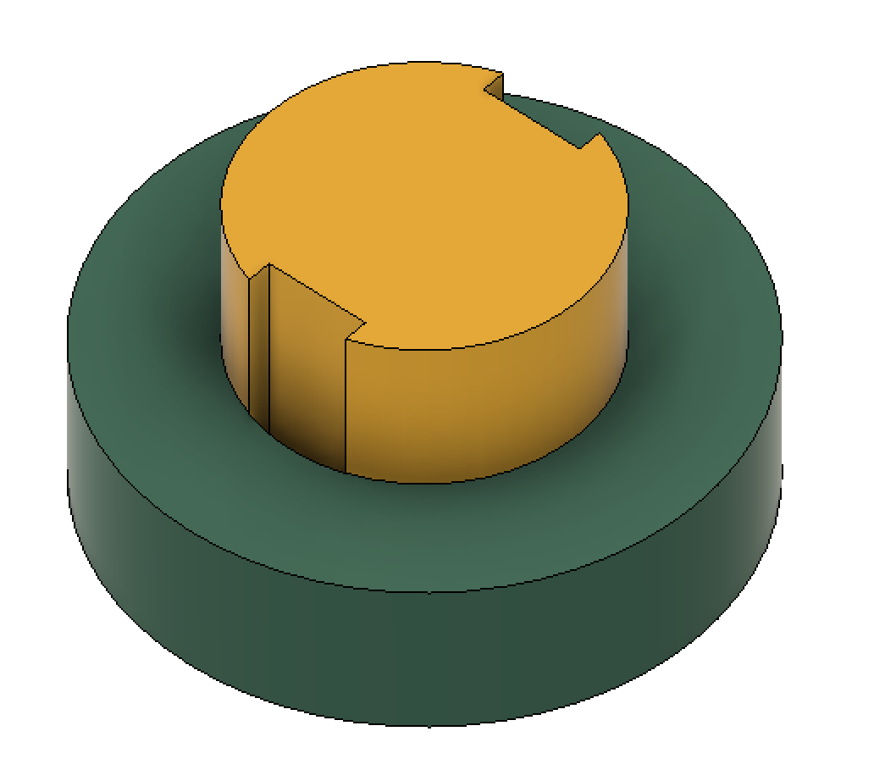
 | Assy | はめあい径[mm] | 45 |  |  | input
 |  | 摩擦係数 | 0.1 | 0.11 | 0.12 | input
 |  | 温度差(Outer-Inner)[℃] | -20 | 0 | 20 | input
 |  | 最大締め代差が起きる温度(Inner)[mm] | 130 | - | -20
 |  | 最大締め代差が起きる温度(Outer)[mm] | 150 | - | -40
 |  | 温度変化による締め代変化量[mm] | -0.00135 | - | 0.00076
 |  | 締め代部長さ[mm] | 14.6 | 14.8 | 15 | input
 |  | 非締め代部面積[mm2] | 100 | 200 | 300 | input
 |  | 締め代部面積[mm2] | 1764 | 1892 | 2021
 |  | 押し当て部面積[mm2] | 1500 | 1750 | 2000 | input
[Input] External Force
[入力]外力
 | Assy | 部品重量[kg] | 1.23 |  |  | input
 |  | 加速度[G] | 50 |  |  | input
 |  | 重量加速度外力[N] | 603.315
 |  | その他抜け外力[N] | 200 |  |  | input
 |  | 必要抜け抗力[N] | 803.315
 |  | 回転トルク外力[Nm] | 10 |  |  | input
 |  | 必要接線抗力[N] | 71
 |  | 必要滑り抗力[N] | 212

[Input] Inner Part Basic Parameter
[入力]内側のパーツの基本項目
 |  | 内径[mm] | 29.9 | 30 | 30.1
 |  | 材料 | SCM435
 |  | 縦弾性係数[MPa] | 208000
 |  | ポアソン比[-] | 0.3
 |  | 線膨張係数[10^-6/K] | 12.5
 |  | 降伏点(耐力)[MPa] | 785
 |  | 温度[℃] | -40 | 0 | 150
[Input] Outer Part Basic Parameter
[入力]外側のパーツの基本項目
 |  | 外形[mm] | 59 | 60 | 61
 |  | 材料 | ADC12
 |  | 縦弾性係数[MPa] | 71000
 |  | ポアソン比[-] | 0.33
 |  | 線膨張係数[10^-6/K] | 21
 |  | 降伏点(耐力)[MPa] | 150
 |  | 温度[℃] | -40 | 20 | 150
[Input] Target Safety Factor
[Input] 目標安全率
 |  | 締め代部面圧安全率 | 2 |  |  | input
 |  | 抜け抗力安全率 | 2 |  |  | input
 |  | 押し当て部面圧安全率 | 2 |  |  | input
[calclation] Interference from interference surface pressure
[計算] 締め代部の面圧からの締め代検討
 |  | 許容締め代部面圧(最悪温度)[MPa] | - | - | 75
 |  | 許容締め代(最悪温度)[mm] | - | - | 0.043
 |  | 許容締め代締め代(常温)[mm] | - | - | 0.042
[calclation] Interference from Fall-off Resistance Force
[計算] 抜け抗力からの締め代検討
 |  | 必要抜け抗力(最悪温度)[N] | 424.2806394 | - | -
 |  | 必要垂直抗力(最悪温度)[N] | 4243 | - | -
 |  | 必要締め代部面圧(最悪温度)[MPa] | 2.4 | - | -
 |  | 必要締め代(最悪温度)[mm] | 0.0014 | - | -
 |  | 必要締め代(常温)[mm] | 0.0027 | - | -
[calclation] Interference from Pressing Suface Pressure
[計算] 押しつけ部面圧からの締め代検討
 |  | 許容押し当て部面圧[MPa] | - | - | 75
 |  | 許容圧入荷重[N] | - | - | 112500
 |  | 許容垂直抗力[N] | - | - | 937500
 |  | 許容圧入面圧[MPa] | - | - | 464
 |  | 許容締め代[mm] | - | - | 0.262928
[calclation] 許容締め代範囲と最終安全率
 |  | 許容締め代(常温)[mm] | 0.0027 | - | 0.042 | result
 |  | 締め代部面圧(常温)[MPa] | 4.8 | - | 73.7
 |  | 発生圧入荷重(常温)[N] | 846 | - | 17860 | result
 |  | 締め代(最悪温度)[mm] | 0.0014 | - | 0.043
 |  | 面圧(最悪温度)[MPa] | 2.4 | - | 75.0
 |  | 垂直抗力(面圧方向)[N] | 4242.8 | - | 151543.1
 |  | 抜け抗力[N] | 424.3 | - | 18185.2
 |  | 仮圧入押切荷重[N] | 17860 | - | 35720
 |  | 仮押切荷重による面圧[MPa] | 8.9 | - | 23.8
 |  | 締め代部面圧安全率 | 2.0 |  | 62.4 | result
 |  | 抜け抗力安全率 | 2.0 |  | 85.7 | result
 |  | 押し当て部面圧安全率 | 6.3 |  | 16.8 | result
[Input] 決定締め代範囲
 |  | 許容締め代(常温)[mm] | 0.01 | - | 0.03 | input
 |  | 締め代部面圧(常温)[MPa] | 17.6 | - | 52.9
 |  | 発生圧入荷重(常温)[N] | 3113 | - | 12836
 |  | 締め代(最悪温度)[mm] | 0.0086 | - | 0.0308
 |  | 面圧(最悪温度)[MPa] | 15.3 | - | 54.3
 |  | 垂直抗力(面圧方向)[N] | 26911 | - | 109678
 |  | 抜け抗力[N] | 2691 | - | 13161
 |  | 圧入押切荷重[N] | 21000 | - | 23100 | input
 |  | 押切荷重による面圧[MPa] | 10.5 | - | 15.4
 |  | 締め代部面圧安全率 | 2.8 | - | 9.8 | result
 |  | 抜け抗力安全率 | 12.7 | - | 62.0 | result
 |  | 押し当て部面圧安全率 | 9.7 | - | 14.3 | result

image
 | 選択番号 | 合成画像 |  | 圧入位置 |  | ケース横寸法 | ケース縦寸法 | シャフト横寸法 | シャフト縦寸法
例 |  |  | 1 | 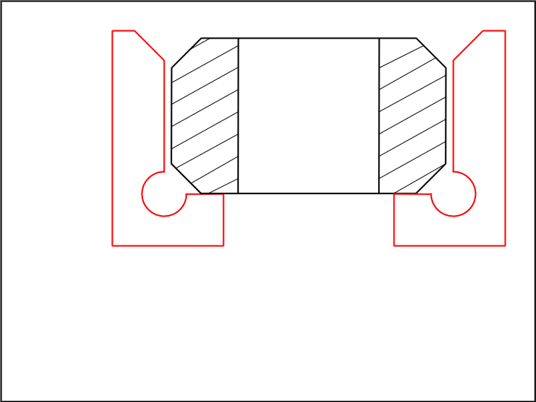 | Type1 | 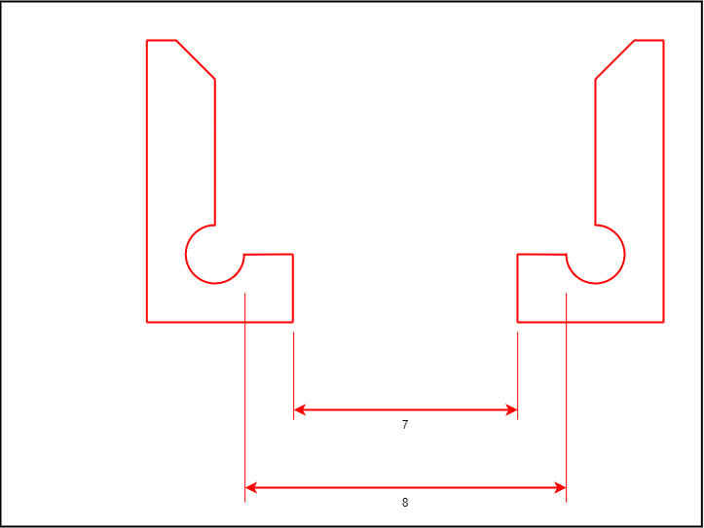 | 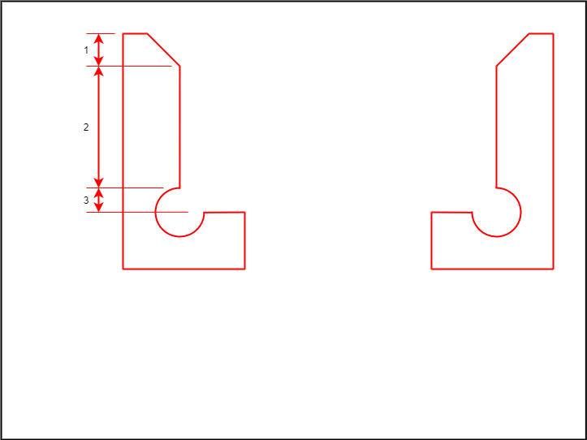 | 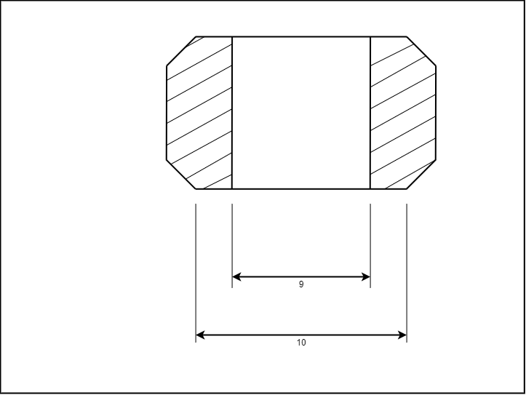 | 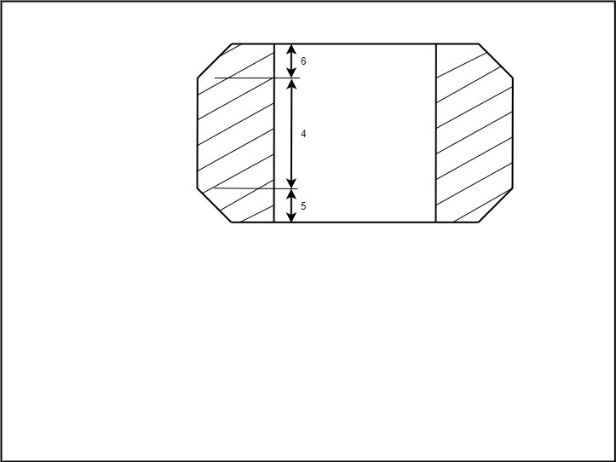 | 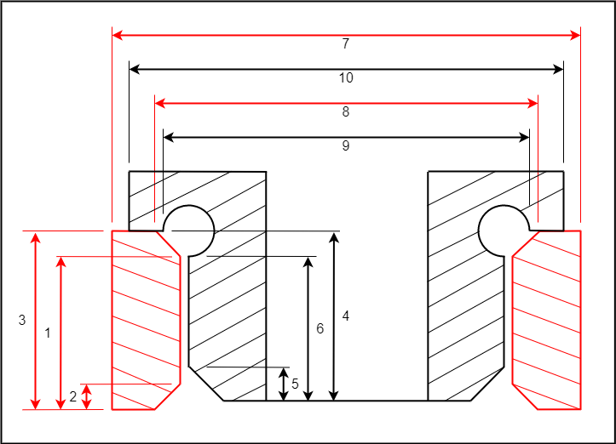
4画像合成 |  |  | 2 |  | Type2 | 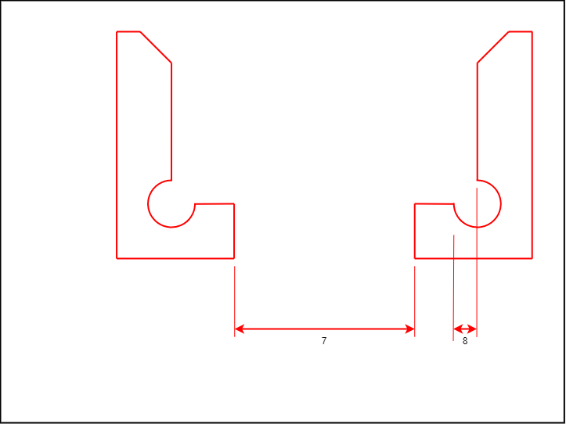 | 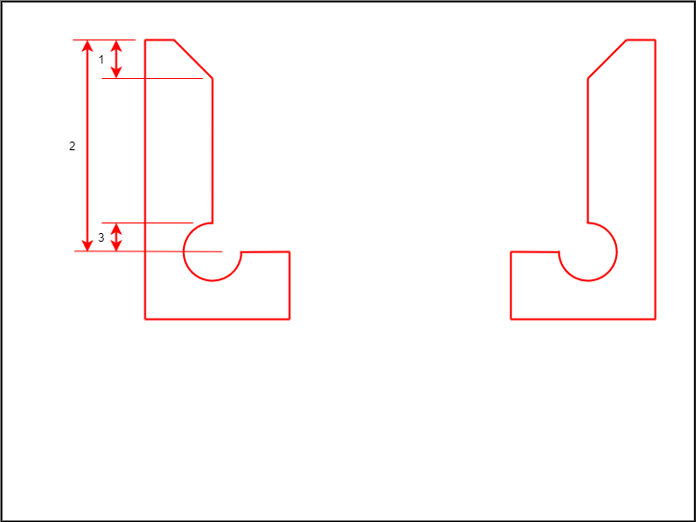 | 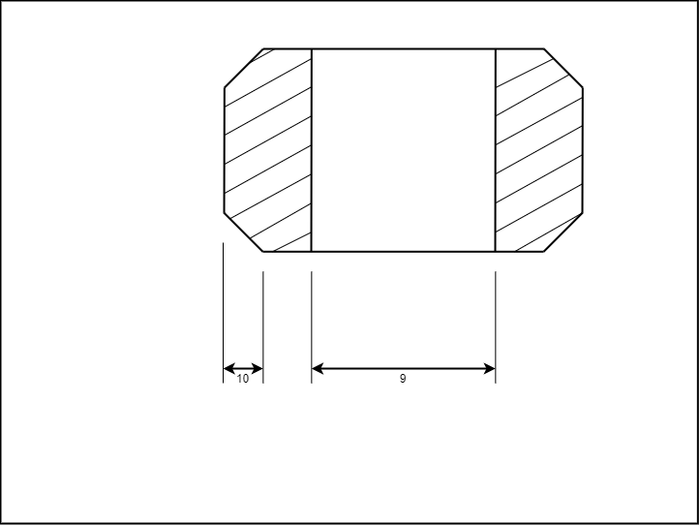 | 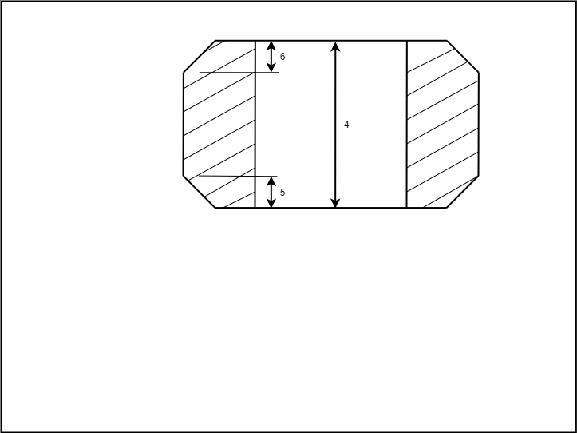
ケース横寸法 画像選択 | Type1 |  |  |  | Type3 |  | 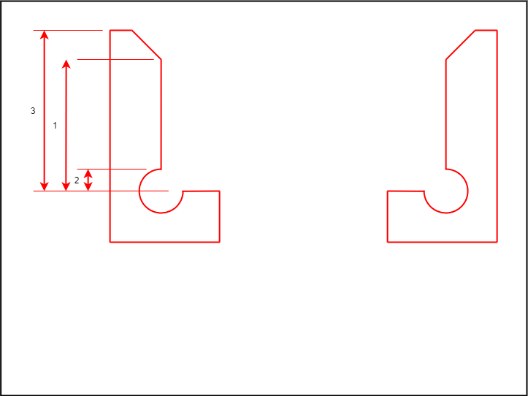 |  | 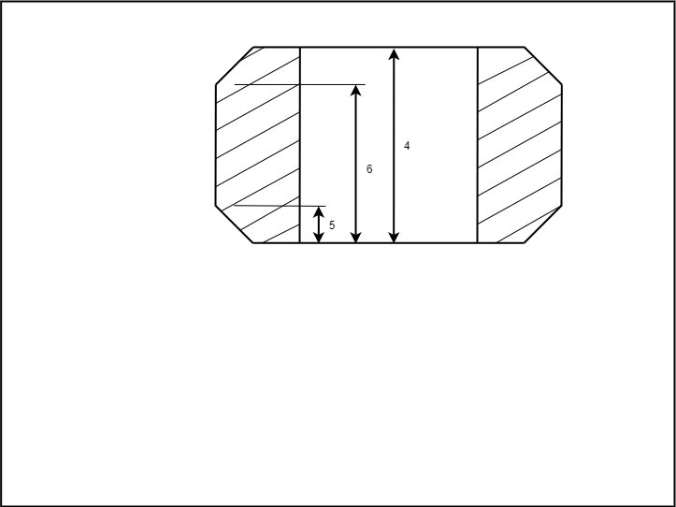
ケース縦寸法 画像選択 | Type2 |  |  |  | Type4 |  | 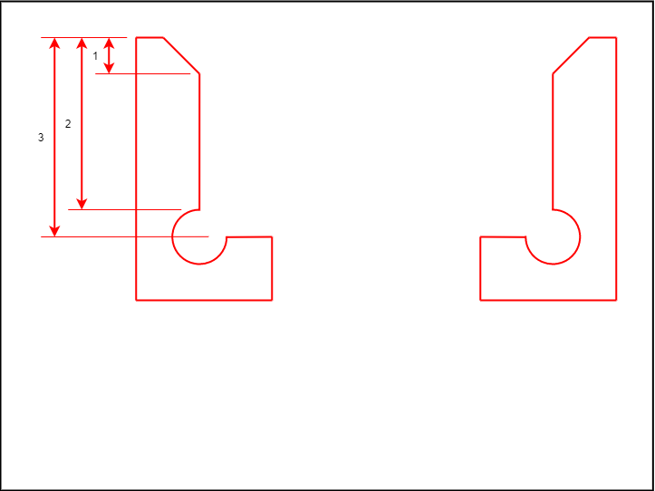 |  | 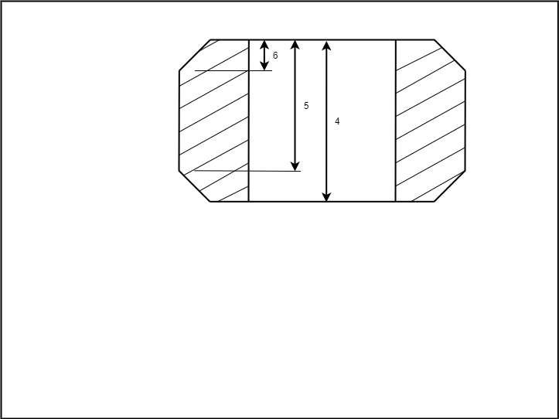
シャフト横寸法 画像選択 | Type1
シャフト縦寸法 画像選択 | Type2

圧入力推定 (2)
 | 内筒 | 内筒 | 内筒 | 内筒 | 内筒 | 内筒 | 外筒 | 外筒 | 外筒 | 外筒 | 外筒 | 外筒 | Assy | Assy | Assy | Assy | Assy | Assy | Assy | Assy | Assy | Assy
 | はめあい面径 | 非はめあい径 | 弾性係数 | ポアソン比 | 線膨張係数 | 圧入温度 | はめあい面径 | 非はめあい径 | 弾性係数 | ポアソン比 | 線膨張係数 | 圧入温度 | 接触長 | 摩擦係数 | 加工方法(非BRG面) | はめあい径 | しめしろ(両側） | 減少しめしろ | 有効しめしろ | はめあい面積 | 面圧 | 圧入力
 | [mm] | d1[mm] | E2[MPa] | v2 | [1/℃] | [℃] | [mm] | d3[mm] | E1[MPa] | v1 | [1/℃] | [℃] | B[mm] | μ | k:研削,s:切削,m:無視 | d2[mm] | [mm] | [mm] | δ[mm] | A[mm²] | pm[MPa] | F[N]
min | 45.063 | 0 | 208000 | 0.3 | 12.5 | 20 | 44.989 | 59 | 208000 | 0.3 | 12.5 | 20 | 16 | 0.08 | m | 45.028 | 0.075 | 0.000 | 0.075 | 2391 | 28.72 | 8238
nor | 45.064 | 30 | 208000 | 0.3 | 12.5 | 20 | 44.990 | 60 | 208000 | 0.3 | 12.5 | 20 | 16.9 | 0.12 | m | 45.028 | 0.075 | 0.000 | 0.075 | 2391 | 56.11 | 16095
max | 45.065 | 40 | 208000 | 0.3 | 12.5 | 20 | 44.991 | 61 | 208000 | 0.3 | 12.5 | 20 | 17 | 0.12 | m | 45.028 | 0.075 | 0.000 | 0.075 | 2391 | 75.67 | 21707
有効1/無効0 | 0 | 1 | 0 | 0 | 0 | 0 | 0 | 0 | 0 | 0 | 0 | 0 | 0 | 0 | 0
use (min:-1,nor:0,max,1) | 1 | 0 | 0 | 0 | 0 | 0 | 0 | 0 | 0 | 0 | 0 | 0 | 0 | 0

計算用 | 計算用 | 計算用 | 計算用 | 計算用 | 計算用 | 計算用 | 計算用 | 計算用 | 計算用 | 計算用 | 計算用 | 計算用 | 計算用 | 計算用 | 計算用 | 計算用 | 計算用 | 計算用 | 計算用 | 計算用 | 計算用 | 計算用
min | 45.065 | 0 | 208000 | 0.3 | 12.5 | 20 | 44.99 | 60 | 208000 | 0.3 | 12.5 | 20 | 16.9 | 0.12 | m | 45.028 | 0.075 | 0 | 0.075 | 2391 | 28.72 | 8238
nor | 45.065 | 30 | 208000 | 0.3 | 12.5 | 20 | 44.99 | 60 | 208000 | 0.3 | 12.5 | 20 | 16.9 | 0.12 | m | 45.028 | 0.075 | 0 | 0.075 | 2391 | 56.11 | 16095
max | 45.065 | 40 | 208000 | 0.3 | 12.5 | 20 | 44.99 | 60 | 208000 | 0.3 | 12.5 | 20 | 16.9 | 0.12 | m | 45.028 | 0.075 | 0 | 0.075 | 2391 | 75.67 | 21707

グラフ用 | 内筒はめあい面径 | 内筒非はめあい径 | 内筒弾性係数 | 内筒ポアソン比 | 内筒線膨張係数 | 内筒圧入温度 | 外筒はめあい面径 | 外筒非はめあい径 | 外筒弾性係数 | 外筒ポアソン比 | 外筒線膨張係数 | 外筒圧入温度 | Assy接触長 | Assy摩擦係数 |  | Assyはめあい径 | Assyしめしろ(両側） | Assy減少しめしろ | Assy有効しめしろ | Assyはめあい面積 | Assy面圧 | Assy圧入力
0 | 45.065 | 40 | 208000 | 0.3 | 12.5 | 20 | 44.99 | 60 | 208000 | 0.3 | 12.5 | 20 | 16.9 | 0.12 |  | 45.0275 | 0.075 | 0 | 0.075 | 2391 | 28.72 | 8238
1 | 45.065 | 38 | 208000 | 0.3 | 12.5 | 20 | 44.99 | 60 | 208000 | 0.3 | 12.5 | 20 | 16.9 | 0.12 |  | 45.0275 | 0.075 | 0 | 0.075 | 2391 | 31.06 | 8912
2 | 45.065 | 36 | 208000 | 0.3 | 12.5 | 20 | 44.99 | 60 | 208000 | 0.3 | 12.5 | 20 | 16.9 | 0.12 |  | 45.0275 | 0.075 | 0 | 0.075 | 2391 | 33.41 | 9585
3 | 45.065 | 34 | 208000 | 0.3 | 12.5 | 20 | 44.99 | 60 | 208000 | 0.3 | 12.5 | 20 | 16.9 | 0.12 |  | 45.0275 | 0.075 | 0 | 0.075 | 2391 | 35.76 | 10259
4 | 45.065 | 32 | 208000 | 0.3 | 12.5 | 20 | 44.99 | 60 | 208000 | 0.3 | 12.5 | 20 | 16.9 | 0.12 |  | 45.0275 | 0.075 | 0 | 0.075 | 2391 | 38.11 | 10932
5 | 45.065 | 30 | 208000 | 0.3 | 12.5 | 20 | 44.99 | 60 | 208000 | 0.3 | 12.5 | 20 | 16.9 | 0.12 |  | 45.0275 | 0.075 | 0 | 0.075 | 2391 | 40.45 | 11606
6 | 45.065 | 28 | 208000 | 0.3 | 12.5 | 20 | 44.99 | 60 | 208000 | 0.3 | 12.5 | 20 | 16.9 | 0.12 |  | 45.0275 | 0.075 | 0 | 0.075 | 2391 | 42.80 | 12279
7 | 45.065 | 26 | 208000 | 0.3 | 12.5 | 20 | 44.99 | 60 | 208000 | 0.3 | 12.5 | 20 | 16.9 | 0.12 |  | 45.0275 | 0.075 | 0 | 0.075 | 2391 | 45.15 | 12952
8 | 45.065 | 24 | 208000 | 0.3 | 12.5 | 20 | 44.99 | 60 | 208000 | 0.3 | 12.5 | 20 | 16.9 | 0.12 |  | 45.0275 | 0.075 | 0 | 0.075 | 2391 | 47.50 | 13626
9 | 45.065 | 22 | 208000 | 0.3 | 12.5 | 20 | 44.99 | 60 | 208000 | 0.3 | 12.5 | 20 | 16.9 | 0.12 |  | 45.0275 | 0.075 | 0 | 0.075 | 2391 | 49.84 | 14299
10 | 45.065 | 20 | 208000 | 0.3 | 12.5 | 20 | 44.99 | 60 | 208000 | 0.3 | 12.5 | 20 | 16.9 | 0.12 |  | 45.0275 | 0.075 | 0 | 0.075 | 2391 | 52.19 | 14973
11 | 45.065 | 18 | 208000 | 0.3 | 12.5 | 20 | 44.99 | 60 | 208000 | 0.3 | 12.5 | 20 | 16.9 | 0.12 |  | 45.0275 | 0.075 | 0 | 0.075 | 2391 | 54.54 | 15646
12 | 45.065 | 16 | 208000 | 0.3 | 12.5 | 20 | 44.99 | 60 | 208000 | 0.3 | 12.5 | 20 | 16.9 | 0.12 |  | 45.0275 | 0.075 | 0 | 0.075 | 2391 | 56.89 | 16320
13 | 45.065 | 14 | 208000 | 0.3 | 12.5 | 20 | 44.99 | 60 | 208000 | 0.3 | 12.5 | 20 | 16.9 | 0.12 |  | 45.0275 | 0.075 | 0 | 0.075 | 2391 | 59.24 | 16993
14 | 45.065 | 12 | 208000 | 0.3 | 12.5 | 20 | 44.99 | 60 | 208000 | 0.3 | 12.5 | 20 | 16.9 | 0.12 |  | 45.0275 | 0.075 | 0 | 0.075 | 2391 | 61.58 | 17667
15 | 45.065 | 10 | 208000 | 0.3 | 12.5 | 20 | 44.99 | 60 | 208000 | 0.3 | 12.5 | 20 | 16.9 | 0.12 |  | 45.0275 | 0.075 | 0 | 0.075 | 2391 | 63.93 | 18340
16 | 45.065 | 8 | 208000 | 0.3 | 12.5 | 20 | 44.99 | 60 | 208000 | 0.3 | 12.5 | 20 | 16.9 | 0.12 |  | 45.0275 | 0.075 | 0 | 0.075 | 2391 | 66.28 | 19014
17 | 45.065 | 6 | 208000 | 0.3 | 12.5 | 20 | 44.99 | 60 | 208000 | 0.3 | 12.5 | 20 | 16.9 | 0.12 |  | 45.0275 | 0.075 | 0 | 0.075 | 2391 | 68.63 | 19687
18 | 45.065 | 4 | 208000 | 0.3 | 12.5 | 20 | 44.99 | 60 | 208000 | 0.3 | 12.5 | 20 | 16.9 | 0.12 |  | 45.0275 | 0.075 | 0 | 0.075 | 2391 | 70.97 | 20360
19 | 45.065 | 2 | 208000 | 0.3 | 12.5 | 20 | 44.99 | 60 | 208000 | 0.3 | 12.5 | 20 | 16.9 | 0.12 |  | 45.0275 | 0.075 | 0 | 0.075 | 2391 | 73.32 | 21034
20 | 45.065 | 0 | 208000 | 0.3 | 12.5 | 20 | 44.99 | 60 | 208000 | 0.3 | 12.5 | 20 | 16.9 | 0.12 |  | 45.0275 | 0.075 | 0 | 0.075 | 2391 | 75.67 | 21707

円筒近似
http://www.sml.k.u-tokyo.ac.jp/members/nabe/lecture2012/B3_20120608.pdf |  |  |  |  |  |  |  |  |  | 半径の変位
内面圧[MPa] | 近似外径D=100 | 近似外径D=110 | 近似外径D=120 | 近似外径D=130 | 近似外径D=140 | 近似外径D=150 | 内径 | ポアソン比 | ヤング率 | 内径変位D=100 | 内径変位D=110 | 内径変位D=120 | 内径変位D=130 | 内径変位D=140 | 内径変位D=150 | 面圧 | 内径変位
0 | 50 | 55 | 60 | 65 | 70 | 75 | 42.5 | 0.345 | 71000 | 0.0000 | 0.0000 | 0.0000 | 0.0000 | 0.0000 | 0.0000
0.5 | 50 | 55 | 60 | 65 | 70 | 75 | 42.5 | 0.345 | 71000 | 0.0020 | 0.0013 | 0.0010 | 0.0008 | 0.0008 | 0.0007
1 | 50 | 55 | 60 | 65 | 70 | 75 | 42.5 | 0.345 | 71000 | 0.0039 | 0.0026 | 0.0020 | 0.0017 | 0.0015 | 0.0014
MHのBRG
1.5 | 50 | 55 | 60 | 65 | 70 | 75 | 42.5 | 0.345 | 71000 | 0.0059 | 0.0039 | 0.0030 | 0.0025 | 0.0023 | 0.0021
2 | 50 | 55 | 60 | 65 | 70 | 75 | 42.5 | 0.345 | 71000 | 0.0078 | 0.0052 | 0.0040 | 0.0034 | 0.0030 | 0.0027
2.5 | 50 | 55 | 60 | 65 | 70 | 75 | 42.5 | 0.345 | 71000 | 0.0098 | 0.0064 | 0.0050 | 0.0042 | 0.0038 | 0.0034
3 | 50 | 55 | 60 | 65 | 70 | 75 | 42.5 | 0.345 | 71000 | 0.0118 | 0.0077 | 0.0060 | 0.0051 | 0.0045 | 0.0041
3.5 | 50 | 55 | 60 | 65 | 70 | 75 | 42.5 | 0.345 | 71000 | 0.0137 | 0.0090 | 0.0070 | 0.0059 | 0.0053 | 0.0048
4 | 50 | 55 | 60 | 65 | 70 | 75 | 42.5 | 0.345 | 71000 | 0.0157 | 0.0103 | 0.0080 | 0.0068 | 0.0060 | 0.0055
4.5 | 50 | 55 | 60 | 65 | 70 | 75 | 42.5 | 0.345 | 71000 | 0.0176 | 0.0116 | 0.0090 | 0.0076 | 0.0068 | 0.0062
5 | 50 | 55 | 60 | 65 | 70 | 75 | 42.5 | 0.345 | 71000 | 0.0196 | 0.0129 | 0.0101 | 0.0085 | 0.0075 | 0.0069
5.5 | 50 | 55 | 60 | 65 | 70 | 75 | 42.5 | 0.345 | 71000 | 0.0216 | 0.0142 | 0.0111 | 0.0093 | 0.0083 | 0.0075
6 | 50 | 55 | 60 | 65 | 70 | 75 | 42.5 | 0.345 | 71000 | 0.0235 | 0.0155 | 0.0121 | 0.0102 | 0.0090 | 0.0082
6.5 | 50 | 55 | 60 | 65 | 70 | 75 | 42.5 | 0.345 | 71000 | 0.0255 | 0.0168 | 0.0131 | 0.0110 | 0.0098 | 0.0089
7 | 50 | 55 | 60 | 65 | 70 | 75 | 42.5 | 0.345 | 71000 | 0.0275 | 0.0181 | 0.0141 | 0.0119 | 0.0105 | 0.0096
7.5 | 50 | 55 | 60 | 65 | 70 | 75 | 42.5 | 0.345 | 71000 | 0.0294 | 0.0193 | 0.0151 | 0.0127 | 0.0113 | 0.0103
8 | 50 | 55 | 60 | 65 | 70 | 75 | 42.5 | 0.345 | 71000 | 0.0314 | 0.0206 | 0.0161 | 0.0136 | 0.0120 | 0.0110
8.5 | 50 | 55 | 60 | 65 | 70 | 75 | 42.5 | 0.345 | 71000 | 0.0333 | 0.0219 | 0.0171 | 0.0144 | 0.0128 | 0.0117
9 | 50 | 55 | 60 | 65 | 70 | 75 | 42.5 | 0.345 | 71000 | 0.0353 | 0.0232 | 0.0181 | 0.0153 | 0.0135 | 0.0123
9.5 | 50 | 55 | 60 | 65 | 70 | 75 | 42.5 | 0.345 | 71000 | 0.0373 | 0.0245 | 0.0191 | 0.0161 | 0.0143 | 0.0130
10 | 50 | 55 | 60 | 65 | 70 | 75 | 42.5 | 0.345 | 71000 | 0.0392 | 0.0258 | 0.0201 | 0.0170 | 0.0150 | 0.0137

円周応力
rin | 40
rout | 60
P | 45
r | 50
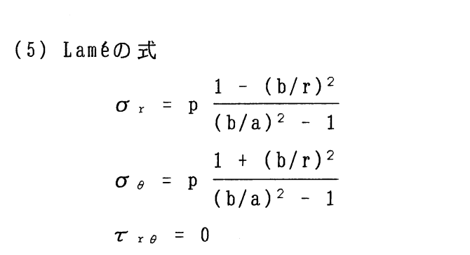
σθ | 87.84 | 87.84

 |  | http://todoroki.arrow.jp/cylinder.pdf
 | https://seihin-sekkei.com/calculation-tool/internal_pressure_thick_cylinder/
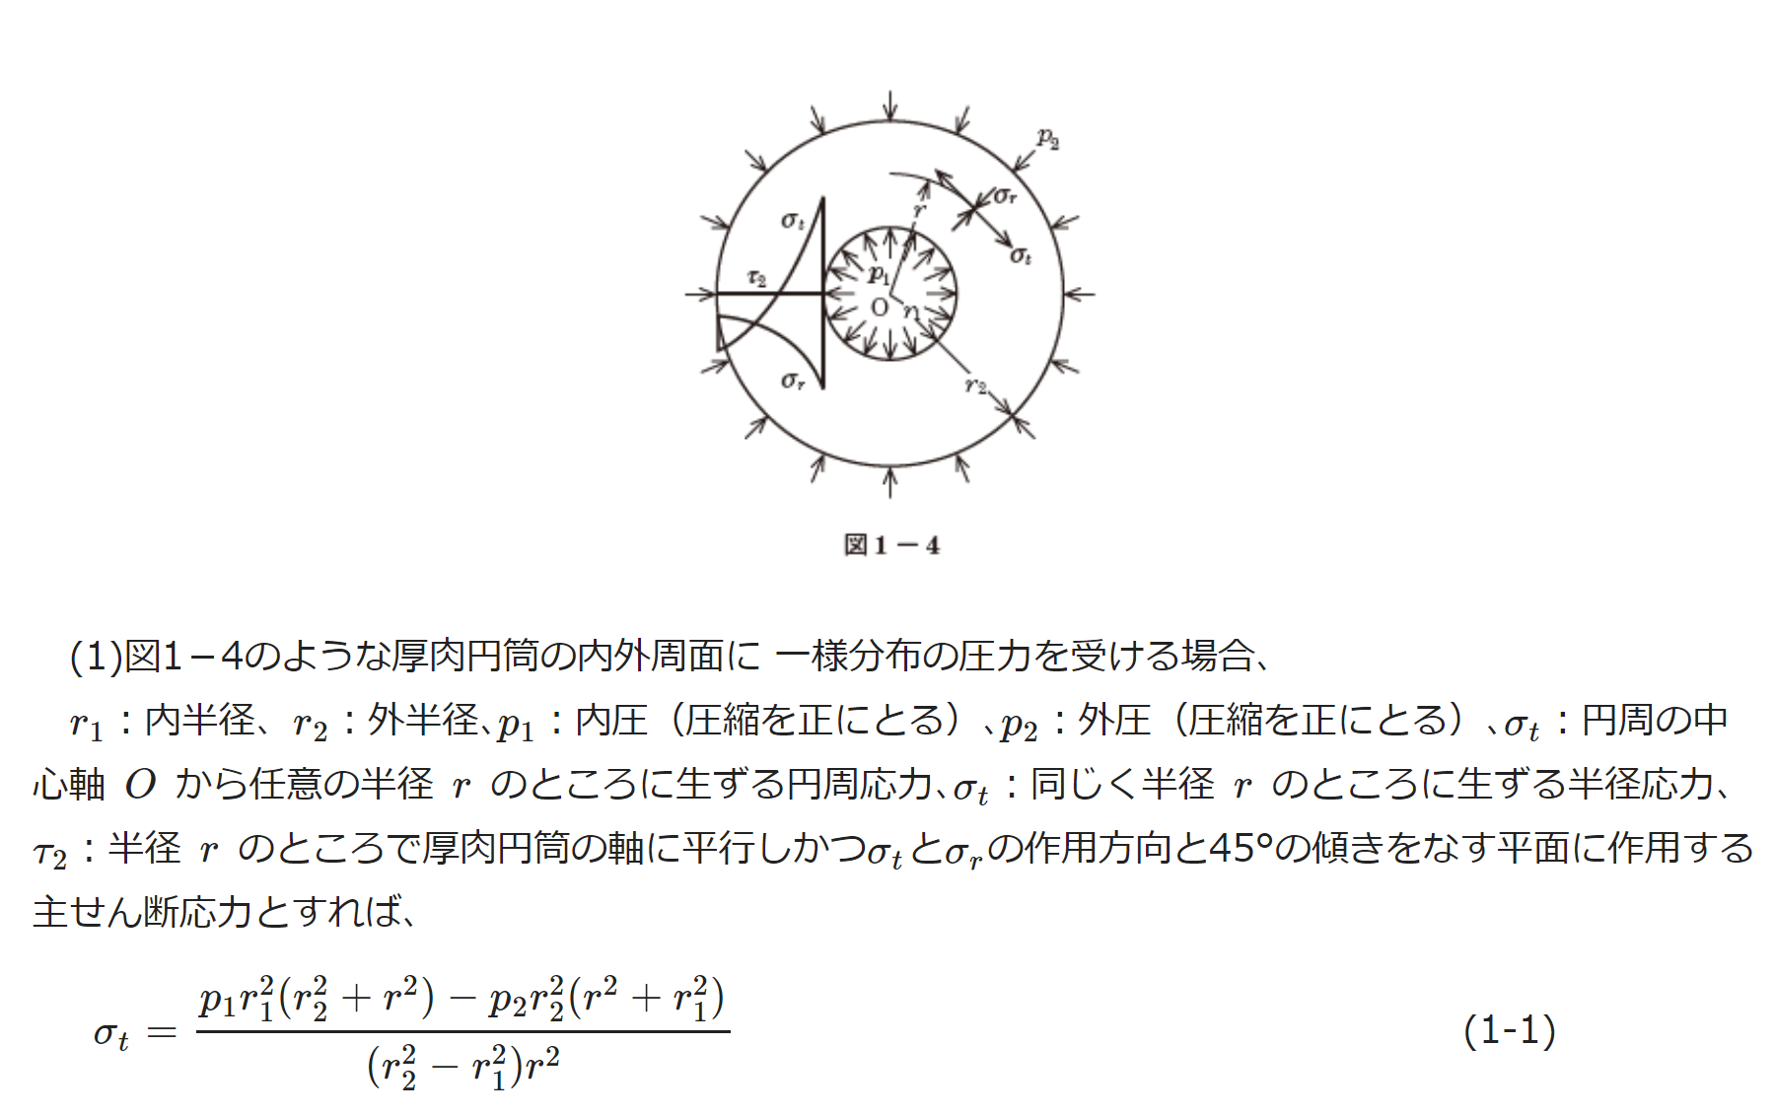

rin | 40
rout | 60
内圧p1 | 0
外圧p2 | 45
r | 40
 | -162
 | https://em.ten-navi.com/dictionary/6/

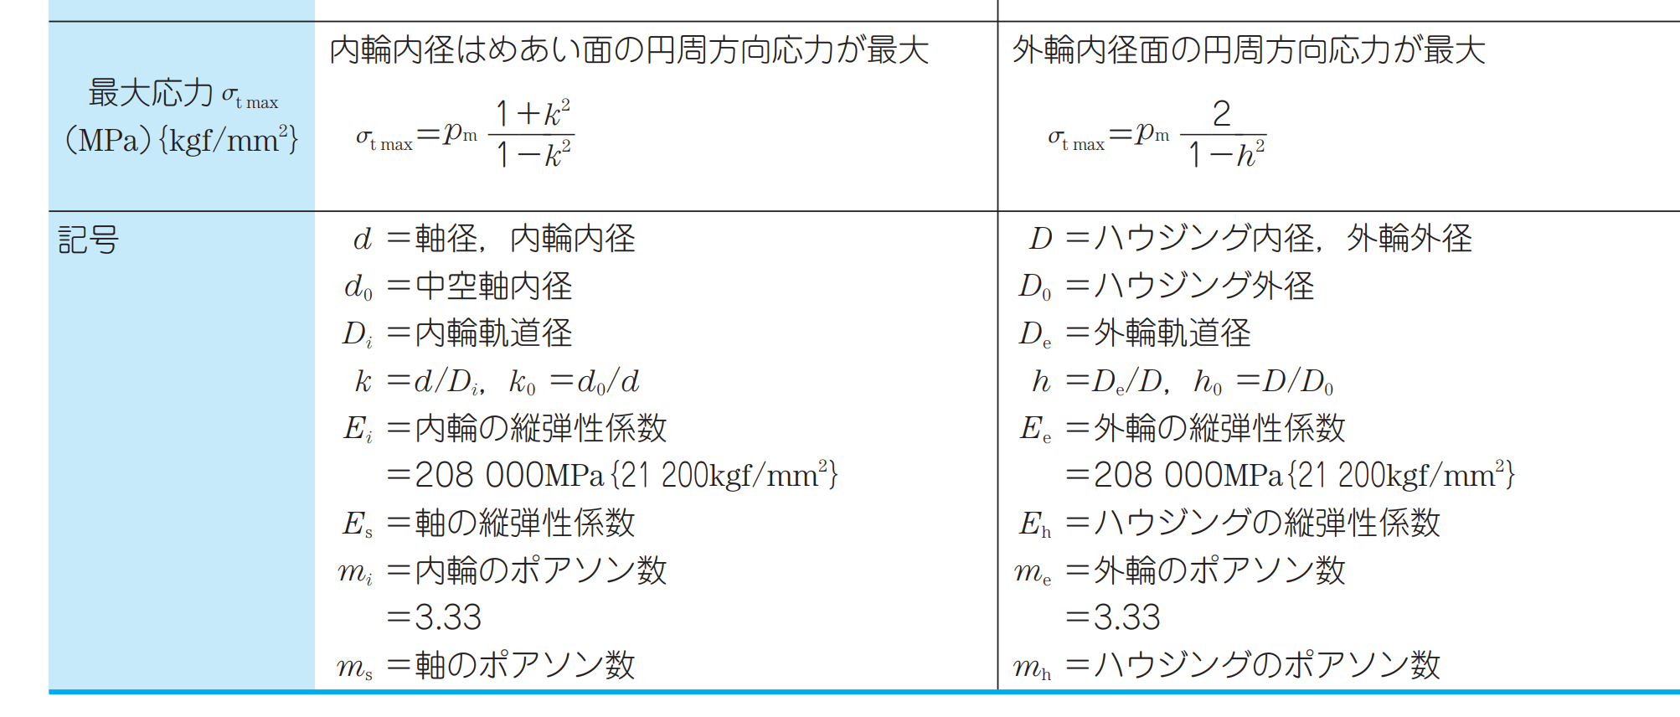

 |  |  | https://www.nsk.com/jp/common/data/ctrgPdf/split/728/nsk_cat_728h_62-85.pdf

